Graphiques
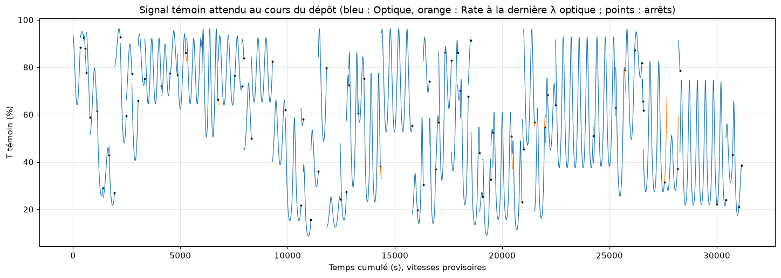
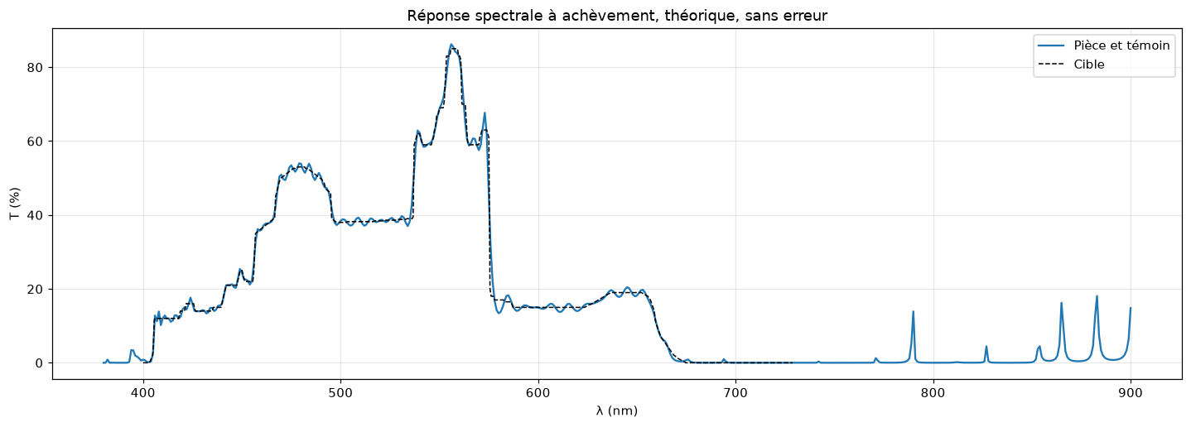
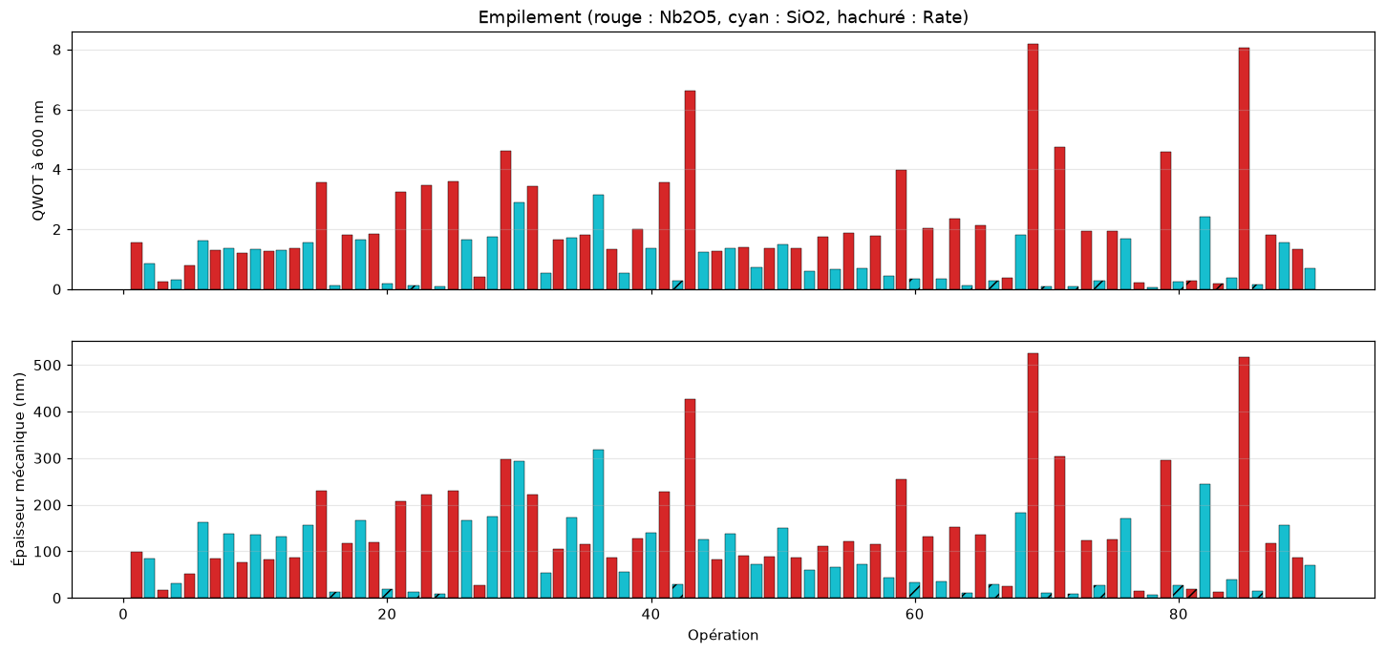
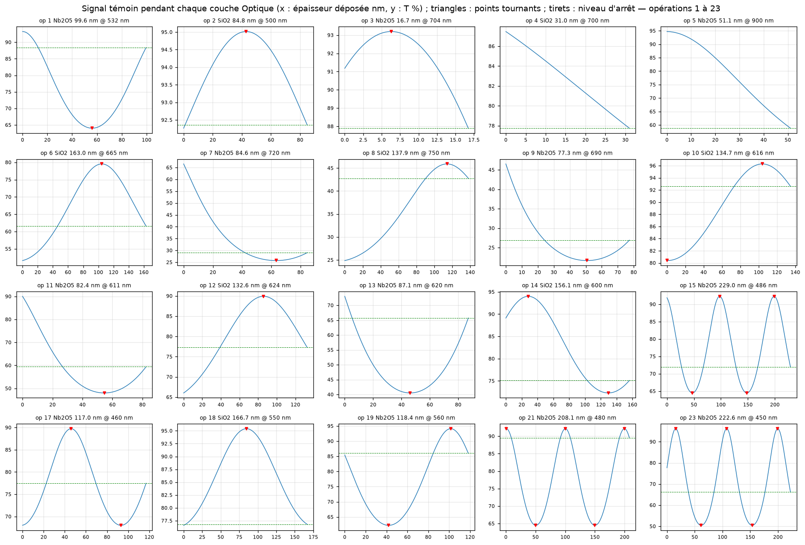
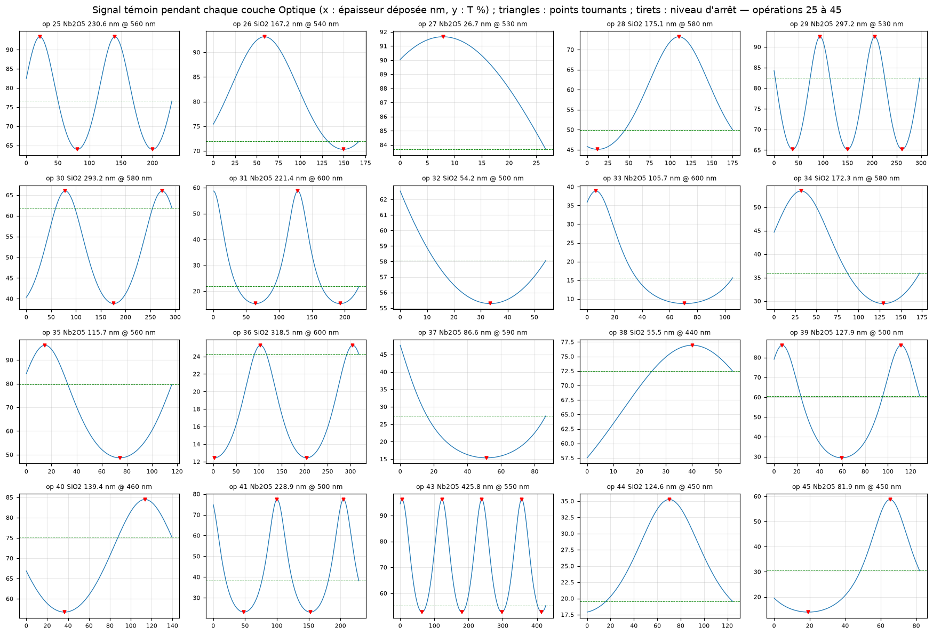
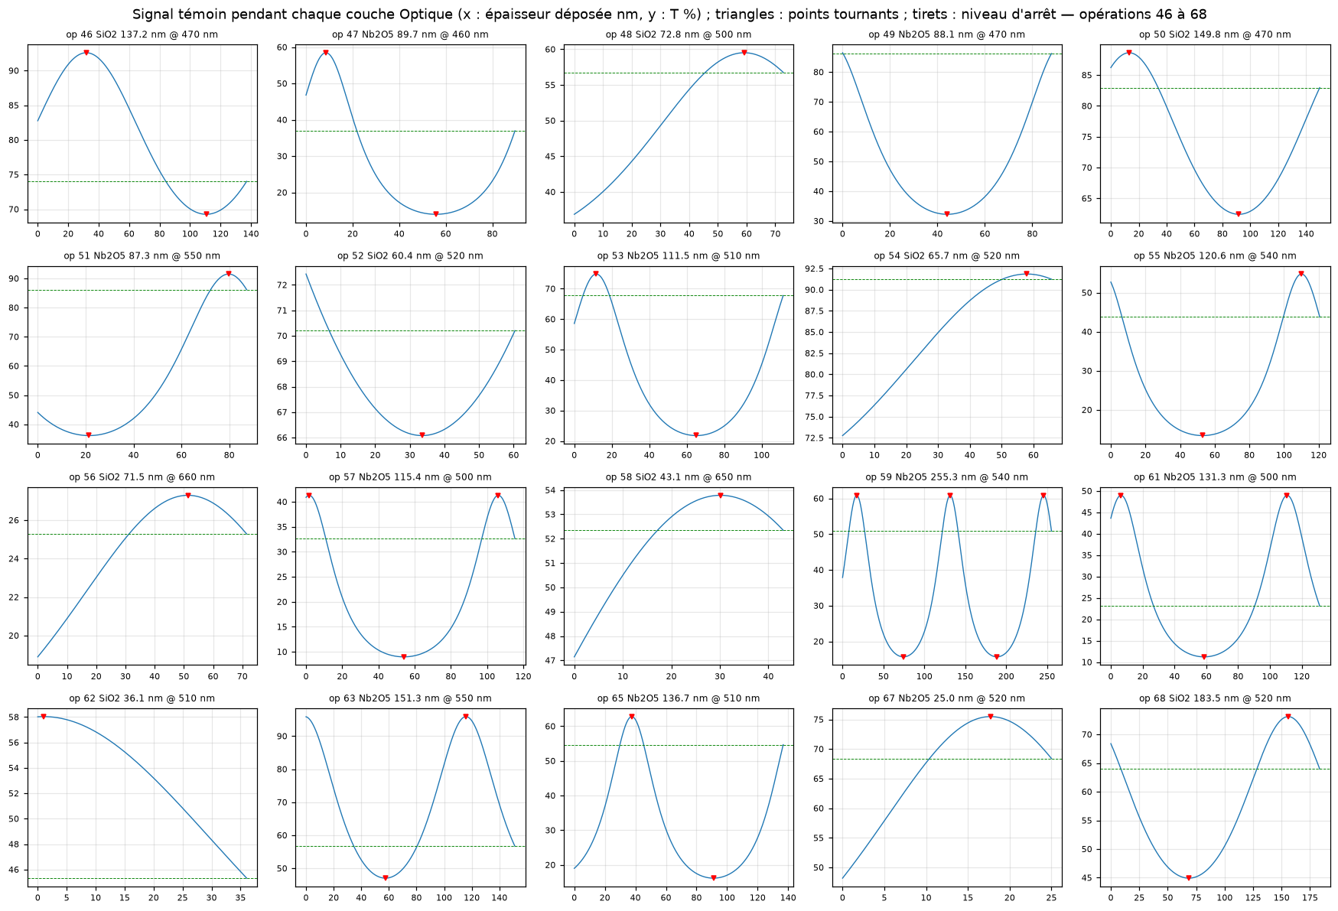
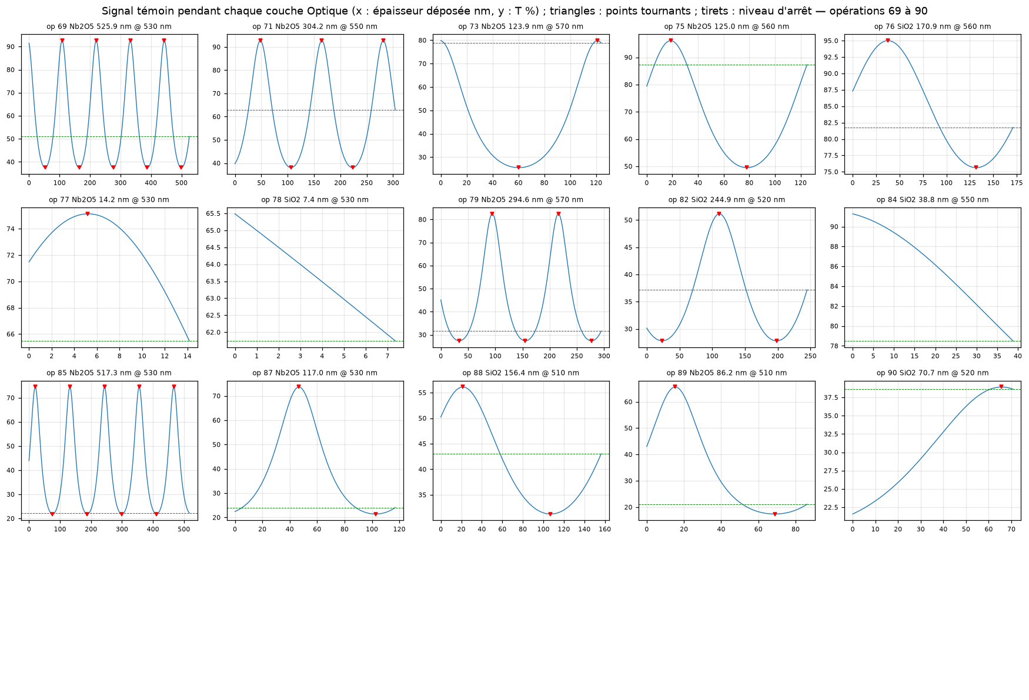
Graphiques (images). Temps calculés avec les vitesses PROVISOIRES 0,30 nm/s (H) et 0,50 nm/s (L) ; les graphiques natifs des onglets Signaux et Spectres finaux suivent les vitesses saisies.

Signaux
Signal témoin attendu (λ de contrôle de chaque opération)
 | T témoin
Op | Mode | Matériau | λ du monochromateur (nm) | Épaisseur déposée dans la couche (nm) | T témoin attendue (%) | Temps dans la couche (s) | Temps cumulé (s)
1 | Optique | H800-Nb2O5 | 532 | 0.00 | 93.227
1 | Optique | H800-Nb2O5 | 532 | 2.50 | 93.019
1 | Optique | H800-Nb2O5 | 532 | 5.00 | 92.407
1 | Optique | H800-Nb2O5 | 532 | 7.50 | 91.416
1 | Optique | H800-Nb2O5 | 532 | 10.00 | 90.091
1 | Optique | H800-Nb2O5 | 532 | 12.40 | 88.553
1 | Optique | H800-Nb2O5 | 532 | 14.90 | 86.735
1 | Optique | H800-Nb2O5 | 532 | 17.40 | 84.759
1 | Optique | H800-Nb2O5 | 532 | 19.90 | 82.686
1 | Optique | H800-Nb2O5 | 532 | 22.40 | 80.575
1 | Optique | H800-Nb2O5 | 532 | 24.90 | 78.477
1 | Optique | H800-Nb2O5 | 532 | 27.40 | 76.436
1 | Optique | H800-Nb2O5 | 532 | 29.90 | 74.489
1 | Optique | H800-Nb2O5 | 532 | 32.40 | 72.665
1 | Optique | H800-Nb2O5 | 532 | 34.90 | 70.985
1 | Optique | H800-Nb2O5 | 532 | 37.40 | 69.468
1 | Optique | H800-Nb2O5 | 532 | 39.80 | 68.174
1 | Optique | H800-Nb2O5 | 532 | 42.30 | 67.006
1 | Optique | H800-Nb2O5 | 532 | 44.80 | 66.026
1 | Optique | H800-Nb2O5 | 532 | 47.30 | 65.238
1 | Optique | H800-Nb2O5 | 532 | 49.80 | 64.643
1 | Optique | H800-Nb2O5 | 532 | 52.30 | 64.244
1 | Optique | H800-Nb2O5 | 532 | 54.80 | 64.042
1 | Optique | H800-Nb2O5 | 532 | 56.10 | 64.014
1 | Optique | H800-Nb2O5 | 532 | 57.30 | 64.035
1 | Optique | H800-Nb2O5 | 532 | 59.80 | 64.225
1 | Optique | H800-Nb2O5 | 532 | 62.20 | 64.591
1 | Optique | H800-Nb2O5 | 532 | 64.70 | 65.165
1 | Optique | H800-Nb2O5 | 532 | 67.20 | 65.932
1 | Optique | H800-Nb2O5 | 532 | 69.70 | 66.892
1 | Optique | H800-Nb2O5 | 532 | 72.20 | 68.040
1 | Optique | H800-Nb2O5 | 532 | 74.70 | 69.372
1 | Optique | H800-Nb2O5 | 532 | 77.20 | 70.878
1 | Optique | H800-Nb2O5 | 532 | 79.70 | 72.547
1 | Optique | H800-Nb2O5 | 532 | 82.20 | 74.363
1 | Optique | H800-Nb2O5 | 532 | 84.70 | 76.302
1 | Optique | H800-Nb2O5 | 532 | 87.20 | 78.338
1 | Optique | H800-Nb2O5 | 532 | 89.60 | 80.349
1 | Optique | H800-Nb2O5 | 532 | 92.10 | 82.461
1 | Optique | H800-Nb2O5 | 532 | 94.60 | 84.540
1 | Optique | H800-Nb2O5 | 532 | 97.10 | 86.530
1 | Optique | H800-Nb2O5 | 532 | 99.58 | 88.353
2 | Optique | H800-SiO2 | 500 | 0.00 | 92.264
2 | Optique | H800-SiO2 | 500 | 2.10 | 92.467
2 | Optique | H800-SiO2 | 500 | 4.20 | 92.670
2 | Optique | H800-SiO2 | 500 | 6.40 | 92.882
2 | Optique | H800-SiO2 | 500 | 8.50 | 93.082
2 | Optique | H800-SiO2 | 500 | 10.60 | 93.278
2 | Optique | H800-SiO2 | 500 | 12.70 | 93.469
2 | Optique | H800-SiO2 | 500 | 14.90 | 93.662
2 | Optique | H800-SiO2 | 500 | 17.00 | 93.840
2 | Optique | H800-SiO2 | 500 | 19.10 | 94.008
2 | Optique | H800-SiO2 | 500 | 21.20 | 94.167
2 | Optique | H800-SiO2 | 500 | 23.30 | 94.314
2 | Optique | H800-SiO2 | 500 | 25.50 | 94.456
2 | Optique | H800-SiO2 | 500 | 27.60 | 94.579
2 | Optique | H800-SiO2 | 500 | 29.70 | 94.687
2 | Optique | H800-SiO2 | 500 | 31.80 | 94.782
2 | Optique | H800-SiO2 | 500 | 34.00 | 94.864
2 | Optique | H800-SiO2 | 500 | 36.10 | 94.926
2 | Optique | H800-SiO2 | 500 | 38.20 | 94.972
2 | Optique | H800-SiO2 | 500 | 40.30 | 95.002
2 | Optique | H800-SiO2 | 500 | 42.40 | 95.014
2 | Optique | H800-SiO2 | 500 | 42.90 | 95.015
2 | Optique | H800-SiO2 | 500 | 44.60 | 95.009
2 | Optique | H800-SiO2 | 500 | 46.70 | 94.988
2 | Optique | H800-SiO2 | 500 | 48.80 | 94.949
2 | Optique | H800-SiO2 | 500 | 50.90 | 94.894
2 | Optique | H800-SiO2 | 500 | 53.10 | 94.819
2 | Optique | H800-SiO2 | 500 | 55.20 | 94.732
2 | Optique | H800-SiO2 | 500 | 57.30 | 94.630
2 | Optique | H800-SiO2 | 500 | 59.40 | 94.514
2 | Optique | H800-SiO2 | 500 | 61.60 | 94.378
2 | Optique | H800-SiO2 | 500 | 63.70 | 94.235
2 | Optique | H800-SiO2 | 500 | 65.80 | 94.081
2 | Optique | H800-SiO2 | 500 | 67.90 | 93.917
2 | Optique | H800-SiO2 | 500 | 70.00 | 93.743
2 | Optique | H800-SiO2 | 500 | 72.20 | 93.553
2 | Optique | H800-SiO2 | 500 | 74.30 | 93.364
2 | Optique | H800-SiO2 | 500 | 76.40 | 93.170
2 | Optique | H800-SiO2 | 500 | 78.50 | 92.972
2 | Optique | H800-SiO2 | 500 | 80.70 | 92.760
2 | Optique | H800-SiO2 | 500 | 82.80 | 92.557
2 | Optique | H800-SiO2 | 500 | 84.85 | 92.359
3 | Optique | H800-Nb2O5 | 704 | 0.00 | 91.180
3 | Optique | H800-Nb2O5 | 704 | 0.40 | 91.422
3 | Optique | H800-Nb2O5 | 704 | 0.80 | 91.650
3 | Optique | H800-Nb2O5 | 704 | 1.30 | 91.914
3 | Optique | H800-Nb2O5 | 704 | 1.70 | 92.108
3 | Optique | H800-Nb2O5 | 704 | 2.10 | 92.287
3 | Optique | H800-Nb2O5 | 704 | 2.50 | 92.450
3 | Optique | H800-Nb2O5 | 704 | 2.90 | 92.598
3 | Optique | H800-Nb2O5 | 704 | 3.40 | 92.760
3 | Optique | H800-Nb2O5 | 704 | 3.80 | 92.872
3 | Optique | H800-Nb2O5 | 704 | 4.20 | 92.967
3 | Optique | H800-Nb2O5 | 704 | 4.60 | 93.046
3 | Optique | H800-Nb2O5 | 704 | 5.00 | 93.108
3 | Optique | H800-Nb2O5 | 704 | 5.50 | 93.162
3 | Optique | H800-Nb2O5 | 704 | 5.90 | 93.187
3 | Optique | H800-Nb2O5 | 704 | 6.30 | 93.195
3 | Optique | H800-Nb2O5 | 704 | 6.70 | 93.186
3 | Optique | H800-Nb2O5 | 704 | 7.10 | 93.161
3 | Optique | H800-Nb2O5 | 704 | 7.60 | 93.105
3 | Optique | H800-Nb2O5 | 704 | 8.00 | 93.042
3 | Optique | H800-Nb2O5 | 704 | 8.40 | 92.963
3 | Optique | H800-Nb2O5 | 704 | 8.80 | 92.867
3 | Optique | H800-Nb2O5 | 704 | 9.20 | 92.754
3 | Optique | H800-Nb2O5 | 704 | 9.70 | 92.591
3 | Optique | H800-Nb2O5 | 704 | 10.10 | 92.443
3 | Optique | H800-Nb2O5 | 704 | 10.50 | 92.279
3 | Optique | H800-Nb2O5 | 704 | 10.90 | 92.099
3 | Optique | H800-Nb2O5 | 704 | 11.30 | 91.904
3 | Optique | H800-Nb2O5 | 704 | 11.80 | 91.639
3 | Optique | H800-Nb2O5 | 704 | 12.20 | 91.410
3 | Optique | H800-Nb2O5 | 704 | 12.60 | 91.167
3 | Optique | H800-Nb2O5 | 704 | 13.00 | 90.910
3 | Optique | H800-Nb2O5 | 704 | 13.40 | 90.640
3 | Optique | H800-Nb2O5 | 704 | 13.90 | 90.282
3 | Optique | H800-Nb2O5 | 704 | 14.30 | 89.981
3 | Optique | H800-Nb2O5 | 704 | 14.70 | 89.668
3 | Optique | H800-Nb2O5 | 704 | 15.10 | 89.342
3 | Optique | H800-Nb2O5 | 704 | 15.50 | 89.004
3 | Optique | H800-Nb2O5 | 704 | 16.00 | 88.566
3 | Optique | H800-Nb2O5 | 704 | 16.40 | 88.203
3 | Optique | H800-Nb2O5 | 704 | 16.73 | 87.897
4 | Optique | H800-SiO2 | 700 | 0.00 | 87.477
4 | Optique | H800-SiO2 | 700 | 0.80 | 87.257
4 | Optique | H800-SiO2 | 700 | 1.60 | 87.033
4 | Optique | H800-SiO2 | 700 | 2.30 | 86.835
4 | Optique | H800-SiO2 | 700 | 3.10 | 86.605
4 | Optique | H800-SiO2 | 700 | 3.90 | 86.372
4 | Optique | H800-SiO2 | 700 | 4.70 | 86.137
4 | Optique | H800-SiO2 | 700 | 5.40 | 85.928
4 | Optique | H800-SiO2 | 700 | 6.20 | 85.687
4 | Optique | H800-SiO2 | 700 | 7.00 | 85.444
4 | Optique | H800-SiO2 | 700 | 7.80 | 85.198
4 | Optique | H800-SiO2 | 700 | 8.60 | 84.951
4 | Optique | H800-SiO2 | 700 | 9.30 | 84.732
4 | Optique | H800-SiO2 | 700 | 10.10 | 84.481
4 | Optique | H800-SiO2 | 700 | 10.90 | 84.228
4 | Optique | H800-SiO2 | 700 | 11.70 | 83.974
4 | Optique | H800-SiO2 | 700 | 12.40 | 83.750
4 | Optique | H800-SiO2 | 700 | 13.20 | 83.493
4 | Optique | H800-SiO2 | 700 | 14.00 | 83.235
4 | Optique | H800-SiO2 | 700 | 14.80 | 82.976
4 | Optique | H800-SiO2 | 700 | 15.60 | 82.716
4 | Optique | H800-SiO2 | 700 | 16.30 | 82.488
4 | Optique | H800-SiO2 | 700 | 17.10 | 82.228
4 | Optique | H800-SiO2 | 700 | 17.90 | 81.967
4 | Optique | H800-SiO2 | 700 | 18.70 | 81.705
4 | Optique | H800-SiO2 | 700 | 19.40 | 81.477
4 | Optique | H800-SiO2 | 700 | 20.20 | 81.215
4 | Optique | H800-SiO2 | 700 | 21.00 | 80.954
4 | Optique | H800-SiO2 | 700 | 21.80 | 80.693
4 | Optique | H800-SiO2 | 700 | 22.50 | 80.465
4 | Optique | H800-SiO2 | 700 | 23.30 | 80.205
4 | Optique | H800-SiO2 | 700 | 24.10 | 79.945
4 | Optique | H800-SiO2 | 700 | 24.90 | 79.687
4 | Optique | H800-SiO2 | 700 | 25.70 | 79.429
4 | Optique | H800-SiO2 | 700 | 26.40 | 79.204
4 | Optique | H800-SiO2 | 700 | 27.20 | 78.949
4 | Optique | H800-SiO2 | 700 | 28.00 | 78.694
4 | Optique | H800-SiO2 | 700 | 28.80 | 78.441
4 | Optique | H800-SiO2 | 700 | 29.50 | 78.220
4 | Optique | H800-SiO2 | 700 | 30.30 | 77.970
4 | Optique | H800-SiO2 | 700 | 31.01 | 77.748
5 | Optique | H800-Nb2O5 | 900 | 0.00 | 94.709
5 | Optique | H800-Nb2O5 | 900 | 1.30 | 94.643
5 | Optique | H800-Nb2O5 | 900 | 2.60 | 94.484
5 | Optique | H800-Nb2O5 | 900 | 3.80 | 94.257
5 | Optique | H800-Nb2O5 | 900 | 5.10 | 93.926
5 | Optique | H800-Nb2O5 | 900 | 6.40 | 93.507
5 | Optique | H800-Nb2O5 | 900 | 7.70 | 93.005
5 | Optique | H800-Nb2O5 | 900 | 9.00 | 92.423
5 | Optique | H800-Nb2O5 | 900 | 10.20 | 91.818
5 | Optique | H800-Nb2O5 | 900 | 11.50 | 91.093
5 | Optique | H800-Nb2O5 | 900 | 12.80 | 90.301
5 | Optique | H800-Nb2O5 | 900 | 14.10 | 89.447
5 | Optique | H800-Nb2O5 | 900 | 15.40 | 88.536
5 | Optique | H800-Nb2O5 | 900 | 16.60 | 87.649
5 | Optique | H800-Nb2O5 | 900 | 17.90 | 86.644
5 | Optique | H800-Nb2O5 | 900 | 19.20 | 85.599
5 | Optique | H800-Nb2O5 | 900 | 20.50 | 84.518
5 | Optique | H800-Nb2O5 | 900 | 21.80 | 83.407
5 | Optique | H800-Nb2O5 | 900 | 23.00 | 82.359
5 | Optique | H800-Nb2O5 | 900 | 24.30 | 81.205
5 | Optique | H800-Nb2O5 | 900 | 25.60 | 80.035
5 | Optique | H800-Nb2O5 | 900 | 26.90 | 78.855
5 | Optique | H800-Nb2O5 | 900 | 28.20 | 77.668
5 | Optique | H800-Nb2O5 | 900 | 29.40 | 76.571
5 | Optique | H800-Nb2O5 | 900 | 30.70 | 75.383
5 | Optique | H800-Nb2O5 | 900 | 32.00 | 74.199
5 | Optique | H800-Nb2O5 | 900 | 33.30 | 73.024
5 | Optique | H800-Nb2O5 | 900 | 34.60 | 71.859
5 | Optique | H800-Nb2O5 | 900 | 35.80 | 70.795
5 | Optique | H800-Nb2O5 | 900 | 37.10 | 69.658
5 | Optique | H800-Nb2O5 | 900 | 38.40 | 68.538
5 | Optique | H800-Nb2O5 | 900 | 39.70 | 67.438
5 | Optique | H800-Nb2O5 | 900 | 41.00 | 66.359
5 | Optique | H800-Nb2O5 | 900 | 42.20 | 65.382
5 | Optique | H800-Nb2O5 | 900 | 43.50 | 64.347
5 | Optique | H800-Nb2O5 | 900 | 44.80 | 63.337
5 | Optique | H800-Nb2O5 | 900 | 46.10 | 62.351
5 | Optique | H800-Nb2O5 | 900 | 47.40 | 61.392
5 | Optique | H800-Nb2O5 | 900 | 48.60 | 60.531
5 | Optique | H800-Nb2O5 | 900 | 49.90 | 59.624
5 | Optique | H800-Nb2O5 | 900 | 51.10 | 58.810
6 | Optique | H800-SiO2 | 665 | 0.00 | 51.606
6 | Optique | H800-SiO2 | 665 | 4.10 | 51.888
6 | Optique | H800-SiO2 | 665 | 8.20 | 52.289
6 | Optique | H800-SiO2 | 665 | 12.20 | 52.797
6 | Optique | H800-SiO2 | 665 | 16.30 | 53.437
6 | Optique | H800-SiO2 | 665 | 20.40 | 54.196
6 | Optique | H800-SiO2 | 665 | 24.40 | 55.051
6 | Optique | H800-SiO2 | 665 | 28.50 | 56.045
6 | Optique | H800-SiO2 | 665 | 32.60 | 57.153
6 | Optique | H800-SiO2 | 665 | 36.70 | 58.372
6 | Optique | H800-SiO2 | 665 | 40.80 | 59.697
6 | Optique | H800-SiO2 | 665 | 44.80 | 61.084
6 | Optique | H800-SiO2 | 665 | 48.90 | 62.593
6 | Optique | H800-SiO2 | 665 | 53.00 | 64.175
6 | Optique | H800-SiO2 | 665 | 57.00 | 65.775
6 | Optique | H800-SiO2 | 665 | 61.10 | 67.451
6 | Optique | H800-SiO2 | 665 | 65.20 | 69.140
6 | Optique | H800-SiO2 | 665 | 69.30 | 70.813
6 | Optique | H800-SiO2 | 665 | 73.40 | 72.438
6 | Optique | H800-SiO2 | 665 | 77.40 | 73.943
6 | Optique | H800-SiO2 | 665 | 81.50 | 75.368
6 | Optique | H800-SiO2 | 665 | 85.60 | 76.636
6 | Optique | H800-SiO2 | 665 | 89.60 | 77.686
6 | Optique | H800-SiO2 | 665 | 93.70 | 78.541
6 | Optique | H800-SiO2 | 665 | 97.80 | 79.142
6 | Optique | H800-SiO2 | 665 | 101.90 | 79.471
6 | Optique | H800-SiO2 | 665 | 104.60 | 79.532
6 | Optique | H800-SiO2 | 665 | 106.00 | 79.515
6 | Optique | H800-SiO2 | 665 | 110.00 | 79.283
6 | Optique | H800-SiO2 | 665 | 114.10 | 78.771
6 | Optique | H800-SiO2 | 665 | 118.20 | 77.999
6 | Optique | H800-SiO2 | 665 | 122.20 | 77.019
6 | Optique | H800-SiO2 | 665 | 126.30 | 75.812
6 | Optique | H800-SiO2 | 665 | 130.40 | 74.436
6 | Optique | H800-SiO2 | 665 | 134.50 | 72.927
6 | Optique | H800-SiO2 | 665 | 138.60 | 71.324
6 | Optique | H800-SiO2 | 665 | 142.60 | 69.703
6 | Optique | H800-SiO2 | 665 | 146.70 | 68.016
6 | Optique | H800-SiO2 | 665 | 150.80 | 66.332
6 | Optique | H800-SiO2 | 665 | 154.80 | 64.718
6 | Optique | H800-SiO2 | 665 | 158.90 | 63.114
6 | Optique | H800-SiO2 | 665 | 162.97 | 61.591
7 | Optique | H800-Nb2O5 | 720 | 0.00 | 66.515
7 | Optique | H800-Nb2O5 | 720 | 2.10 | 63.689
7 | Optique | H800-Nb2O5 | 720 | 4.20 | 60.828
7 | Optique | H800-Nb2O5 | 720 | 6.30 | 57.990
7 | Optique | H800-Nb2O5 | 720 | 8.50 | 55.091
7 | Optique | H800-Nb2O5 | 720 | 10.60 | 52.429
7 | Optique | H800-Nb2O5 | 720 | 12.70 | 49.894
7 | Optique | H800-Nb2O5 | 720 | 14.80 | 47.501
7 | Optique | H800-Nb2O5 | 720 | 16.90 | 45.258
7 | Optique | H800-Nb2O5 | 720 | 19.00 | 43.169
7 | Optique | H800-Nb2O5 | 720 | 21.20 | 41.144
7 | Optique | H800-Nb2O5 | 720 | 23.30 | 39.364
7 | Optique | H800-Nb2O5 | 720 | 25.40 | 37.728
7 | Optique | H800-Nb2O5 | 720 | 27.50 | 36.229
7 | Optique | H800-Nb2O5 | 720 | 29.60 | 34.859
7 | Optique | H800-Nb2O5 | 720 | 31.70 | 33.613
7 | Optique | H800-Nb2O5 | 720 | 33.80 | 32.482
7 | Optique | H800-Nb2O5 | 720 | 36.00 | 31.414
7 | Optique | H800-Nb2O5 | 720 | 38.10 | 30.498
7 | Optique | H800-Nb2O5 | 720 | 40.20 | 29.678
7 | Optique | H800-Nb2O5 | 720 | 42.30 | 28.947
7 | Optique | H800-Nb2O5 | 720 | 44.40 | 28.301
7 | Optique | H800-Nb2O5 | 720 | 46.50 | 27.735
7 | Optique | H800-Nb2O5 | 720 | 48.60 | 27.244
7 | Optique | H800-Nb2O5 | 720 | 50.80 | 26.808
7 | Optique | H800-Nb2O5 | 720 | 52.90 | 26.463
7 | Optique | H800-Nb2O5 | 720 | 55.00 | 26.184
7 | Optique | H800-Nb2O5 | 720 | 57.10 | 25.971
7 | Optique | H800-Nb2O5 | 720 | 59.20 | 25.820
7 | Optique | H800-Nb2O5 | 720 | 61.30 | 25.731
7 | Optique | H800-Nb2O5 | 720 | 63.30 | 25.704
7 | Optique | H800-Nb2O5 | 720 | 63.40 | 25.704
7 | Optique | H800-Nb2O5 | 720 | 65.60 | 25.742
7 | Optique | H800-Nb2O5 | 720 | 67.70 | 25.840
7 | Optique | H800-Nb2O5 | 720 | 69.80 | 26.001
7 | Optique | H800-Nb2O5 | 720 | 71.90 | 26.226
7 | Optique | H800-Nb2O5 | 720 | 74.00 | 26.515
7 | Optique | H800-Nb2O5 | 720 | 76.10 | 26.872
7 | Optique | H800-Nb2O5 | 720 | 78.30 | 27.320
7 | Optique | H800-Nb2O5 | 720 | 80.40 | 27.823
7 | Optique | H800-Nb2O5 | 720 | 82.50 | 28.402
7 | Optique | H800-Nb2O5 | 720 | 84.55 | 29.046
8 | Optique | H800-SiO2 | 750 | 0.00 | 24.860
8 | Optique | H800-SiO2 | 750 | 3.40 | 25.030
8 | Optique | H800-SiO2 | 750 | 6.90 | 25.250
8 | Optique | H800-SiO2 | 750 | 10.40 | 25.514
8 | Optique | H800-SiO2 | 750 | 13.80 | 25.814
8 | Optique | H800-SiO2 | 750 | 17.20 | 26.158
8 | Optique | H800-SiO2 | 750 | 20.70 | 26.558
8 | Optique | H800-SiO2 | 750 | 24.20 | 27.006
8 | Optique | H800-SiO2 | 750 | 27.60 | 27.487
8 | Optique | H800-SiO2 | 750 | 31.00 | 28.014
8 | Optique | H800-SiO2 | 750 | 34.50 | 28.606
8 | Optique | H800-SiO2 | 750 | 38.00 | 29.247
8 | Optique | H800-SiO2 | 750 | 41.40 | 29.917
8 | Optique | H800-SiO2 | 750 | 44.80 | 30.633
8 | Optique | H800-SiO2 | 750 | 48.30 | 31.417
8 | Optique | H800-SiO2 | 750 | 51.80 | 32.247
8 | Optique | H800-SiO2 | 750 | 55.20 | 33.095
8 | Optique | H800-SiO2 | 750 | 58.60 | 33.980
8 | Optique | H800-SiO2 | 750 | 62.10 | 34.926
8 | Optique | H800-SiO2 | 750 | 65.60 | 35.900
8 | Optique | H800-SiO2 | 750 | 69.00 | 36.867
8 | Optique | H800-SiO2 | 750 | 72.40 | 37.846
8 | Optique | H800-SiO2 | 750 | 75.90 | 38.856
8 | Optique | H800-SiO2 | 750 | 79.40 | 39.855
8 | Optique | H800-SiO2 | 750 | 82.80 | 40.802
8 | Optique | H800-SiO2 | 750 | 86.20 | 41.712
8 | Optique | H800-SiO2 | 750 | 89.70 | 42.594
8 | Optique | H800-SiO2 | 750 | 93.20 | 43.404
8 | Optique | H800-SiO2 | 750 | 96.60 | 44.105
8 | Optique | H800-SiO2 | 750 | 100.00 | 44.708
8 | Optique | H800-SiO2 | 750 | 103.50 | 45.211
8 | Optique | H800-SiO2 | 750 | 107.00 | 45.583
8 | Optique | H800-SiO2 | 750 | 110.40 | 45.808
8 | Optique | H800-SiO2 | 750 | 113.80 | 45.895
8 | Optique | H800-SiO2 | 750 | 114.20 | 45.896
8 | Optique | H800-SiO2 | 750 | 117.30 | 45.837
8 | Optique | H800-SiO2 | 750 | 120.80 | 45.632
8 | Optique | H800-SiO2 | 750 | 124.20 | 45.295
8 | Optique | H800-SiO2 | 750 | 127.60 | 44.832
8 | Optique | H800-SiO2 | 750 | 131.10 | 44.236
8 | Optique | H800-SiO2 | 750 | 134.60 | 43.532
8 | Optique | H800-SiO2 | 750 | 137.94 | 42.774
9 | Optique | H800-Nb2O5 | 690 | 0.00 | 46.517
9 | Optique | H800-Nb2O5 | 690 | 1.90 | 44.214
9 | Optique | H800-Nb2O5 | 690 | 3.90 | 41.934
9 | Optique | H800-Nb2O5 | 690 | 5.80 | 39.912
9 | Optique | H800-Nb2O5 | 690 | 7.70 | 38.030
9 | Optique | H800-Nb2O5 | 690 | 9.70 | 36.199
9 | Optique | H800-Nb2O5 | 690 | 11.60 | 34.596
9 | Optique | H800-Nb2O5 | 690 | 13.50 | 33.122
9 | Optique | H800-Nb2O5 | 690 | 15.50 | 31.701
9 | Optique | H800-Nb2O5 | 690 | 17.40 | 30.469
9 | Optique | H800-Nb2O5 | 690 | 19.30 | 29.344
9 | Optique | H800-Nb2O5 | 690 | 21.30 | 28.269
9 | Optique | H800-Nb2O5 | 690 | 23.20 | 27.344
9 | Optique | H800-Nb2O5 | 690 | 25.10 | 26.506
9 | Optique | H800-Nb2O5 | 690 | 27.10 | 25.713
9 | Optique | H800-Nb2O5 | 690 | 29.00 | 25.039
9 | Optique | H800-Nb2O5 | 690 | 30.90 | 24.436
9 | Optique | H800-Nb2O5 | 690 | 32.90 | 23.875
9 | Optique | H800-Nb2O5 | 690 | 34.80 | 23.408
9 | Optique | H800-Nb2O5 | 690 | 36.70 | 23.001
9 | Optique | H800-Nb2O5 | 690 | 38.60 | 22.651
9 | Optique | H800-Nb2O5 | 690 | 40.60 | 22.343
9 | Optique | H800-Nb2O5 | 690 | 42.50 | 22.104
9 | Optique | H800-Nb2O5 | 690 | 44.40 | 21.917
9 | Optique | H800-Nb2O5 | 690 | 46.40 | 21.774
9 | Optique | H800-Nb2O5 | 690 | 48.30 | 21.688
9 | Optique | H800-Nb2O5 | 690 | 50.20 | 21.650
9 | Optique | H800-Nb2O5 | 690 | 50.70 | 21.648
9 | Optique | H800-Nb2O5 | 690 | 52.20 | 21.663
9 | Optique | H800-Nb2O5 | 690 | 54.10 | 21.724
9 | Optique | H800-Nb2O5 | 690 | 56.00 | 21.834
9 | Optique | H800-Nb2O5 | 690 | 58.00 | 22.003
9 | Optique | H800-Nb2O5 | 690 | 59.90 | 22.216
9 | Optique | H800-Nb2O5 | 690 | 61.80 | 22.481
9 | Optique | H800-Nb2O5 | 690 | 63.80 | 22.817
9 | Optique | H800-Nb2O5 | 690 | 65.70 | 23.195
9 | Optique | H800-Nb2O5 | 690 | 67.60 | 23.632
9 | Optique | H800-Nb2O5 | 690 | 69.60 | 24.159
9 | Optique | H800-Nb2O5 | 690 | 71.50 | 24.726
9 | Optique | H800-Nb2O5 | 690 | 73.40 | 25.364
9 | Optique | H800-Nb2O5 | 690 | 75.40 | 26.116
9 | Optique | H800-Nb2O5 | 690 | 77.28 | 26.904
10 | Optique | H800-SiO2 | 616 | 0.00 | 80.382
10 | Optique | H800-SiO2 | 616 | 0.20 | 80.382
10 | Optique | H800-SiO2 | 616 | 3.40 | 80.412
10 | Optique | H800-SiO2 | 616 | 6.70 | 80.509
10 | Optique | H800-SiO2 | 616 | 10.10 | 80.677
10 | Optique | H800-SiO2 | 616 | 13.50 | 80.913
10 | Optique | H800-SiO2 | 616 | 16.80 | 81.207
10 | Optique | H800-SiO2 | 616 | 20.20 | 81.575
10 | Optique | H800-SiO2 | 616 | 23.60 | 82.006
10 | Optique | H800-SiO2 | 616 | 27.00 | 82.498
10 | Optique | H800-SiO2 | 616 | 30.30 | 83.031
10 | Optique | H800-SiO2 | 616 | 33.70 | 83.633
10 | Optique | H800-SiO2 | 616 | 37.10 | 84.285
10 | Optique | H800-SiO2 | 616 | 40.40 | 84.960
10 | Optique | H800-SiO2 | 616 | 43.80 | 85.694
10 | Optique | H800-SiO2 | 616 | 47.20 | 86.462
10 | Optique | H800-SiO2 | 616 | 50.60 | 87.256
10 | Optique | H800-SiO2 | 616 | 53.90 | 88.044
10 | Optique | H800-SiO2 | 616 | 57.30 | 88.867
10 | Optique | H800-SiO2 | 616 | 60.70 | 89.691
10 | Optique | H800-SiO2 | 616 | 64.00 | 90.484
10 | Optique | H800-SiO2 | 616 | 67.40 | 91.285
10 | Optique | H800-SiO2 | 616 | 70.80 | 92.058
10 | Optique | H800-SiO2 | 616 | 74.10 | 92.774
10 | Optique | H800-SiO2 | 616 | 77.50 | 93.465
10 | Optique | H800-SiO2 | 616 | 80.90 | 94.100
10 | Optique | H800-SiO2 | 616 | 84.30 | 94.668
10 | Optique | H800-SiO2 | 616 | 87.60 | 95.149
10 | Optique | H800-SiO2 | 616 | 91.00 | 95.563
10 | Optique | H800-SiO2 | 616 | 94.40 | 95.888
10 | Optique | H800-SiO2 | 616 | 97.70 | 96.114
10 | Optique | H800-SiO2 | 616 | 101.10 | 96.250
10 | Optique | H800-SiO2 | 616 | 104.00 | 96.286
10 | Optique | H800-SiO2 | 616 | 104.50 | 96.285
10 | Optique | H800-SiO2 | 616 | 107.80 | 96.224
10 | Optique | H800-SiO2 | 616 | 111.20 | 96.062
10 | Optique | H800-SiO2 | 616 | 114.60 | 95.803
10 | Optique | H800-SiO2 | 616 | 118.00 | 95.452
10 | Optique | H800-SiO2 | 616 | 121.30 | 95.027
10 | Optique | H800-SiO2 | 616 | 124.70 | 94.511
10 | Optique | H800-SiO2 | 616 | 128.10 | 93.922
10 | Optique | H800-SiO2 | 616 | 131.40 | 93.290
10 | Optique | H800-SiO2 | 616 | 134.73 | 92.600
11 | Optique | H800-Nb2O5 | 611 | 0.00 | 90.027
11 | Optique | H800-Nb2O5 | 611 | 2.10 | 87.756
11 | Optique | H800-Nb2O5 | 611 | 4.10 | 85.407
11 | Optique | H800-Nb2O5 | 611 | 6.20 | 82.808
11 | Optique | H800-Nb2O5 | 611 | 8.20 | 80.261
11 | Optique | H800-Nb2O5 | 611 | 10.30 | 77.563
11 | Optique | H800-Nb2O5 | 611 | 12.40 | 74.886
11 | Optique | H800-Nb2O5 | 611 | 14.40 | 72.391
11 | Optique | H800-Nb2O5 | 611 | 16.50 | 69.859
11 | Optique | H800-Nb2O5 | 611 | 18.60 | 67.437
11 | Optique | H800-Nb2O5 | 611 | 20.60 | 65.251
11 | Optique | H800-Nb2O5 | 611 | 22.70 | 63.092
11 | Optique | H800-Nb2O5 | 611 | 24.80 | 61.080
11 | Optique | H800-Nb2O5 | 611 | 26.80 | 59.305
11 | Optique | H800-Nb2O5 | 611 | 28.90 | 57.589
11 | Optique | H800-Nb2O5 | 611 | 30.90 | 56.097
11 | Optique | H800-Nb2O5 | 611 | 33.00 | 54.677
11 | Optique | H800-Nb2O5 | 611 | 35.10 | 53.404
11 | Optique | H800-Nb2O5 | 611 | 37.10 | 52.325
11 | Optique | H800-Nb2O5 | 611 | 39.20 | 51.329
11 | Optique | H800-Nb2O5 | 611 | 41.20 | 50.507
11 | Optique | H800-Nb2O5 | 611 | 43.30 | 49.775
11 | Optique | H800-Nb2O5 | 611 | 45.40 | 49.172
11 | Optique | H800-Nb2O5 | 611 | 47.40 | 48.717
11 | Optique | H800-Nb2O5 | 611 | 49.50 | 48.361
11 | Optique | H800-Nb2O5 | 611 | 51.60 | 48.128
11 | Optique | H800-Nb2O5 | 611 | 53.60 | 48.020
11 | Optique | H800-Nb2O5 | 611 | 54.60 | 48.008
11 | Optique | H800-Nb2O5 | 611 | 55.70 | 48.026
11 | Optique | H800-Nb2O5 | 611 | 57.80 | 48.153
11 | Optique | H800-Nb2O5 | 611 | 59.80 | 48.388
11 | Optique | H800-Nb2O5 | 611 | 61.90 | 48.755
11 | Optique | H800-Nb2O5 | 611 | 63.90 | 49.221
11 | Optique | H800-Nb2O5 | 611 | 66.00 | 49.835
11 | Optique | H800-Nb2O5 | 611 | 68.10 | 50.580
11 | Optique | H800-Nb2O5 | 611 | 70.10 | 51.413
11 | Optique | H800-Nb2O5 | 611 | 72.20 | 52.421
11 | Optique | H800-Nb2O5 | 611 | 74.20 | 53.512
11 | Optique | H800-Nb2O5 | 611 | 76.30 | 54.799
11 | Optique | H800-Nb2O5 | 611 | 78.40 | 56.232
11 | Optique | H800-Nb2O5 | 611 | 80.40 | 57.738
11 | Optique | H800-Nb2O5 | 611 | 82.42 | 59.400
12 | Optique | H800-SiO2 | 624 | 0.00 | 66.021
12 | Optique | H800-SiO2 | 624 | 3.30 | 66.578
12 | Optique | H800-SiO2 | 624 | 6.60 | 67.219
12 | Optique | H800-SiO2 | 624 | 10.00 | 67.967
12 | Optique | H800-SiO2 | 624 | 13.30 | 68.774
12 | Optique | H800-SiO2 | 624 | 16.60 | 69.658
12 | Optique | H800-SiO2 | 624 | 19.90 | 70.615
12 | Optique | H800-SiO2 | 624 | 23.20 | 71.641
12 | Optique | H800-SiO2 | 624 | 26.50 | 72.731
12 | Optique | H800-SiO2 | 624 | 29.90 | 73.914
12 | Optique | H800-SiO2 | 624 | 33.20 | 75.110
12 | Optique | H800-SiO2 | 624 | 36.50 | 76.347
12 | Optique | H800-SiO2 | 624 | 39.80 | 77.612
12 | Optique | H800-SiO2 | 624 | 43.10 | 78.894
12 | Optique | H800-SiO2 | 624 | 46.40 | 80.179
12 | Optique | H800-SiO2 | 624 | 49.80 | 81.491
12 | Optique | H800-SiO2 | 624 | 53.10 | 82.736
12 | Optique | H800-SiO2 | 624 | 56.40 | 83.935
12 | Optique | H800-SiO2 | 624 | 59.70 | 85.071
12 | Optique | H800-SiO2 | 624 | 63.00 | 86.126
12 | Optique | H800-SiO2 | 624 | 66.40 | 87.109
12 | Optique | H800-SiO2 | 624 | 69.70 | 87.945
12 | Optique | H800-SiO2 | 624 | 73.00 | 88.649
12 | Optique | H800-SiO2 | 624 | 76.30 | 89.206
12 | Optique | H800-SiO2 | 624 | 79.60 | 89.606
12 | Optique | H800-SiO2 | 624 | 82.90 | 89.841
12 | Optique | H800-SiO2 | 624 | 85.80 | 89.907
12 | Optique | H800-SiO2 | 624 | 86.30 | 89.905
12 | Optique | H800-SiO2 | 624 | 89.60 | 89.792
12 | Optique | H800-SiO2 | 624 | 92.90 | 89.510
12 | Optique | H800-SiO2 | 624 | 96.20 | 89.065
12 | Optique | H800-SiO2 | 624 | 99.50 | 88.465
12 | Optique | H800-SiO2 | 624 | 102.80 | 87.722
12 | Optique | H800-SiO2 | 624 | 106.20 | 86.824
12 | Optique | H800-SiO2 | 624 | 109.50 | 85.838
12 | Optique | H800-SiO2 | 624 | 112.80 | 84.758
12 | Optique | H800-SiO2 | 624 | 116.10 | 83.602
12 | Optique | H800-SiO2 | 624 | 119.40 | 82.388
12 | Optique | H800-SiO2 | 624 | 122.70 | 81.134
12 | Optique | H800-SiO2 | 624 | 126.10 | 79.817
12 | Optique | H800-SiO2 | 624 | 129.40 | 78.531
12 | Optique | H800-SiO2 | 624 | 132.63 | 77.277
13 | Optique | H800-Nb2O5 | 620 | 0.00 | 73.026
13 | Optique | H800-Nb2O5 | 620 | 2.20 | 69.868
13 | Optique | H800-Nb2O5 | 620 | 4.40 | 66.811
13 | Optique | H800-Nb2O5 | 620 | 6.50 | 64.021
13 | Optique | H800-Nb2O5 | 620 | 8.70 | 61.257
13 | Optique | H800-Nb2O5 | 620 | 10.90 | 58.672
13 | Optique | H800-Nb2O5 | 620 | 13.10 | 56.274
13 | Optique | H800-Nb2O5 | 620 | 15.30 | 54.068
13 | Optique | H800-Nb2O5 | 620 | 17.40 | 52.140
13 | Optique | H800-Nb2O5 | 620 | 19.60 | 50.303
13 | Optique | H800-Nb2O5 | 620 | 21.80 | 48.646
13 | Optique | H800-Nb2O5 | 620 | 24.00 | 47.164
13 | Optique | H800-Nb2O5 | 620 | 26.20 | 45.849
13 | Optique | H800-Nb2O5 | 620 | 28.30 | 44.743
13 | Optique | H800-Nb2O5 | 620 | 30.50 | 43.734
13 | Optique | H800-Nb2O5 | 620 | 32.70 | 42.871
13 | Optique | H800-Nb2O5 | 620 | 34.90 | 42.150
13 | Optique | H800-Nb2O5 | 620 | 37.10 | 41.564
13 | Optique | H800-Nb2O5 | 620 | 39.20 | 41.128
13 | Optique | H800-Nb2O5 | 620 | 41.40 | 40.796
13 | Optique | H800-Nb2O5 | 620 | 43.60 | 40.590
13 | Optique | H800-Nb2O5 | 620 | 45.80 | 40.508
13 | Optique | H800-Nb2O5 | 620 | 46.20 | 40.506
13 | Optique | H800-Nb2O5 | 620 | 48.00 | 40.550
13 | Optique | H800-Nb2O5 | 620 | 50.10 | 40.706
13 | Optique | H800-Nb2O5 | 620 | 52.30 | 40.991
13 | Optique | H800-Nb2O5 | 620 | 54.50 | 41.404
13 | Optique | H800-Nb2O5 | 620 | 56.70 | 41.947
13 | Optique | H800-Nb2O5 | 620 | 58.90 | 42.625
13 | Optique | H800-Nb2O5 | 620 | 61.00 | 43.401
13 | Optique | H800-Nb2O5 | 620 | 63.20 | 44.356
13 | Optique | H800-Nb2O5 | 620 | 65.40 | 45.461
13 | Optique | H800-Nb2O5 | 620 | 67.60 | 46.724
13 | Optique | H800-Nb2O5 | 620 | 69.80 | 48.152
13 | Optique | H800-Nb2O5 | 620 | 71.90 | 49.675
13 | Optique | H800-Nb2O5 | 620 | 74.10 | 51.446
13 | Optique | H800-Nb2O5 | 620 | 76.30 | 53.401
13 | Optique | H800-Nb2O5 | 620 | 78.50 | 55.546
13 | Optique | H800-Nb2O5 | 620 | 80.70 | 57.882
13 | Optique | H800-Nb2O5 | 620 | 82.80 | 60.288
13 | Optique | H800-Nb2O5 | 620 | 85.00 | 62.988
13 | Optique | H800-Nb2O5 | 620 | 87.10 | 65.725
14 | Optique | H800-SiO2 | 600 | 0.00 | 89.118
14 | Optique | H800-SiO2 | 600 | 3.90 | 90.258
14 | Optique | H800-SiO2 | 600 | 7.80 | 91.286
14 | Optique | H800-SiO2 | 600 | 11.70 | 92.178
14 | Optique | H800-SiO2 | 600 | 15.60 | 92.911
14 | Optique | H800-SiO2 | 600 | 19.50 | 93.467
14 | Optique | H800-SiO2 | 600 | 23.40 | 93.830
14 | Optique | H800-SiO2 | 600 | 27.30 | 93.991
14 | Optique | H800-SiO2 | 600 | 28.40 | 93.999
14 | Optique | H800-SiO2 | 600 | 31.20 | 93.946
14 | Optique | H800-SiO2 | 600 | 35.10 | 93.695
14 | Optique | H800-SiO2 | 600 | 39.00 | 93.245
14 | Optique | H800-SiO2 | 600 | 42.90 | 92.609
14 | Optique | H800-SiO2 | 600 | 46.80 | 91.804
14 | Optique | H800-SiO2 | 600 | 50.70 | 90.849
14 | Optique | H800-SiO2 | 600 | 54.60 | 89.769
14 | Optique | H800-SiO2 | 600 | 58.50 | 88.587
14 | Optique | H800-SiO2 | 600 | 62.40 | 87.331
14 | Optique | H800-SiO2 | 600 | 66.30 | 86.024
14 | Optique | H800-SiO2 | 600 | 70.20 | 84.691
14 | Optique | H800-SiO2 | 600 | 74.10 | 83.355
14 | Optique | H800-SiO2 | 600 | 78.00 | 82.037
14 | Optique | H800-SiO2 | 600 | 82.00 | 80.723
14 | Optique | H800-SiO2 | 600 | 85.90 | 79.497
14 | Optique | H800-SiO2 | 600 | 89.80 | 78.338
14 | Optique | H800-SiO2 | 600 | 93.70 | 77.259
14 | Optique | H800-SiO2 | 600 | 97.60 | 76.269
14 | Optique | H800-SiO2 | 600 | 101.50 | 75.378
14 | Optique | H800-SiO2 | 600 | 105.40 | 74.591
14 | Optique | H800-SiO2 | 600 | 109.30 | 73.915
14 | Optique | H800-SiO2 | 600 | 113.20 | 73.352
14 | Optique | H800-SiO2 | 600 | 117.10 | 72.907
14 | Optique | H800-SiO2 | 600 | 121.00 | 72.582
14 | Optique | H800-SiO2 | 600 | 124.90 | 72.378
14 | Optique | H800-SiO2 | 600 | 128.80 | 72.296
14 | Optique | H800-SiO2 | 600 | 129.40 | 72.295
14 | Optique | H800-SiO2 | 600 | 132.70 | 72.337
14 | Optique | H800-SiO2 | 600 | 136.60 | 72.501
14 | Optique | H800-SiO2 | 600 | 140.50 | 72.786
14 | Optique | H800-SiO2 | 600 | 144.40 | 73.191
14 | Optique | H800-SiO2 | 600 | 148.30 | 73.715
14 | Optique | H800-SiO2 | 600 | 152.20 | 74.354
14 | Optique | H800-SiO2 | 600 | 156.10 | 75.103
15 | Optique | H800-Nb2O5 | 486 | 0.00 | 91.873
15 | Optique | H800-Nb2O5 | 486 | 5.70 | 89.346
15 | Optique | H800-Nb2O5 | 486 | 11.50 | 85.045
15 | Optique | H800-Nb2O5 | 486 | 17.20 | 80.045
15 | Optique | H800-Nb2O5 | 486 | 22.90 | 75.119
15 | Optique | H800-Nb2O5 | 486 | 28.60 | 70.851
15 | Optique | H800-Nb2O5 | 486 | 34.40 | 67.524
15 | Optique | H800-Nb2O5 | 486 | 40.10 | 65.411
15 | Optique | H800-Nb2O5 | 486 | 45.80 | 64.502
15 | Optique | H800-Nb2O5 | 486 | 47.20 | 64.466
15 | Optique | H800-Nb2O5 | 486 | 51.50 | 64.814
15 | Optique | H800-Nb2O5 | 486 | 57.30 | 66.380
15 | Optique | H800-Nb2O5 | 486 | 63.00 | 69.111
15 | Optique | H800-Nb2O5 | 486 | 68.70 | 72.924
15 | Optique | H800-Nb2O5 | 486 | 74.50 | 77.672
15 | Optique | H800-Nb2O5 | 486 | 80.20 | 82.727
15 | Optique | H800-Nb2O5 | 486 | 85.90 | 87.440
15 | Optique | H800-Nb2O5 | 486 | 91.60 | 90.900
15 | Optique | H800-Nb2O5 | 486 | 97.40 | 92.285
15 | Optique | H800-Nb2O5 | 486 | 97.70 | 92.288
15 | Optique | H800-Nb2O5 | 486 | 103.10 | 91.181
15 | Optique | H800-Nb2O5 | 486 | 108.80 | 87.926
15 | Optique | H800-Nb2O5 | 486 | 114.60 | 83.224
15 | Optique | H800-Nb2O5 | 486 | 120.30 | 78.166
15 | Optique | H800-Nb2O5 | 486 | 126.00 | 73.431
15 | Optique | H800-Nb2O5 | 486 | 131.70 | 69.503
15 | Optique | H800-Nb2O5 | 486 | 137.50 | 66.599
15 | Optique | H800-Nb2O5 | 486 | 143.20 | 64.930
15 | Optique | H800-Nb2O5 | 486 | 148.20 | 64.466
15 | Optique | H800-Nb2O5 | 486 | 148.90 | 64.476
15 | Optique | H800-Nb2O5 | 486 | 154.60 | 65.242
15 | Optique | H800-Nb2O5 | 486 | 160.40 | 67.262
15 | Optique | H800-Nb2O5 | 486 | 166.10 | 70.413
15 | Optique | H800-Nb2O5 | 486 | 171.80 | 74.579
15 | Optique | H800-Nb2O5 | 486 | 177.60 | 79.542
15 | Optique | H800-Nb2O5 | 486 | 183.30 | 84.568
15 | Optique | H800-Nb2O5 | 486 | 189.00 | 88.925
15 | Optique | H800-Nb2O5 | 486 | 194.70 | 91.690
15 | Optique | H800-Nb2O5 | 486 | 198.70 | 92.288
15 | Optique | H800-Nb2O5 | 486 | 200.50 | 92.158
15 | Optique | H800-Nb2O5 | 486 | 206.20 | 90.185
15 | Optique | H800-Nb2O5 | 486 | 211.90 | 86.317
15 | Optique | H800-Nb2O5 | 486 | 217.60 | 81.434
15 | Optique | H800-Nb2O5 | 486 | 223.40 | 76.333
15 | Optique | H800-Nb2O5 | 486 | 229.00 | 71.926
16 | Rate | H800-SiO2 | 486 | 0.00 | 71.926
16 | Rate | H800-SiO2 | 486 | 0.30 | 71.872
16 | Rate | H800-SiO2 | 486 | 0.70 | 71.801
16 | Rate | H800-SiO2 | 486 | 1.00 | 71.749
16 | Rate | H800-SiO2 | 486 | 1.30 | 71.699
16 | Rate | H800-SiO2 | 486 | 1.60 | 71.649
16 | Rate | H800-SiO2 | 486 | 2.00 | 71.585
16 | Rate | H800-SiO2 | 486 | 2.30 | 71.538
16 | Rate | H800-SiO2 | 486 | 2.60 | 71.492
16 | Rate | H800-SiO2 | 486 | 2.90 | 71.448
16 | Rate | H800-SiO2 | 486 | 3.30 | 71.390
16 | Rate | H800-SiO2 | 486 | 3.60 | 71.348
16 | Rate | H800-SiO2 | 486 | 3.90 | 71.307
16 | Rate | H800-SiO2 | 486 | 4.30 | 71.254
16 | Rate | H800-SiO2 | 486 | 4.60 | 71.216
16 | Rate | H800-SiO2 | 486 | 4.90 | 71.179
16 | Rate | H800-SiO2 | 486 | 5.20 | 71.143
16 | Rate | H800-SiO2 | 486 | 5.60 | 71.096
16 | Rate | H800-SiO2 | 486 | 5.90 | 71.063
16 | Rate | H800-SiO2 | 486 | 6.20 | 71.031
16 | Rate | H800-SiO2 | 486 | 6.60 | 70.990
16 | Rate | H800-SiO2 | 486 | 6.90 | 70.960
16 | Rate | H800-SiO2 | 486 | 7.20 | 70.932
16 | Rate | H800-SiO2 | 486 | 7.50 | 70.904
16 | Rate | H800-SiO2 | 486 | 7.90 | 70.869
16 | Rate | H800-SiO2 | 486 | 8.20 | 70.845
16 | Rate | H800-SiO2 | 486 | 8.50 | 70.821
16 | Rate | H800-SiO2 | 486 | 8.80 | 70.799
16 | Rate | H800-SiO2 | 486 | 9.20 | 70.771
16 | Rate | H800-SiO2 | 486 | 9.50 | 70.751
16 | Rate | H800-SiO2 | 486 | 9.80 | 70.732
16 | Rate | H800-SiO2 | 486 | 10.20 | 70.709
16 | Rate | H800-SiO2 | 486 | 10.50 | 70.694
16 | Rate | H800-SiO2 | 486 | 10.80 | 70.679
16 | Rate | H800-SiO2 | 486 | 11.10 | 70.665
16 | Rate | H800-SiO2 | 486 | 11.50 | 70.649
16 | Rate | H800-SiO2 | 486 | 11.80 | 70.638
16 | Rate | H800-SiO2 | 486 | 12.10 | 70.628
16 | Rate | H800-SiO2 | 486 | 12.40 | 70.619
16 | Rate | H800-SiO2 | 486 | 12.80 | 70.610
16 | Rate | H800-SiO2 | 486 | 13.07 | 70.604
17 | Optique | H800-Nb2O5 | 460 | 0.00 | 68.036
17 | Optique | H800-Nb2O5 | 460 | 2.90 | 68.322
17 | Optique | H800-Nb2O5 | 460 | 5.80 | 68.912
17 | Optique | H800-Nb2O5 | 460 | 8.80 | 69.832
17 | Optique | H800-Nb2O5 | 460 | 11.70 | 71.011
17 | Optique | H800-Nb2O5 | 460 | 14.60 | 72.455
17 | Optique | H800-Nb2O5 | 460 | 17.60 | 74.199
17 | Optique | H800-Nb2O5 | 460 | 20.50 | 76.088
17 | Optique | H800-Nb2O5 | 460 | 23.40 | 78.125
17 | Optique | H800-Nb2O5 | 460 | 26.30 | 80.244
17 | Optique | H800-Nb2O5 | 460 | 29.20 | 82.365
17 | Optique | H800-Nb2O5 | 460 | 32.20 | 84.461
17 | Optique | H800-Nb2O5 | 460 | 35.10 | 86.286
17 | Optique | H800-Nb2O5 | 460 | 38.00 | 87.808
17 | Optique | H800-Nb2O5 | 460 | 41.00 | 88.963
17 | Optique | H800-Nb2O5 | 460 | 43.90 | 89.596
17 | Optique | H800-Nb2O5 | 460 | 46.00 | 89.731
17 | Optique | H800-Nb2O5 | 460 | 46.80 | 89.709
17 | Optique | H800-Nb2O5 | 460 | 49.70 | 89.293
17 | Optique | H800-Nb2O5 | 460 | 52.60 | 88.379
17 | Optique | H800-Nb2O5 | 460 | 55.60 | 86.976
17 | Optique | H800-Nb2O5 | 460 | 58.50 | 85.267
17 | Optique | H800-Nb2O5 | 460 | 61.40 | 83.315
17 | Optique | H800-Nb2O5 | 460 | 64.40 | 81.151
17 | Optique | H800-Nb2O5 | 460 | 67.30 | 79.020
...

Spectres finaux
Réponse spectrale à achèvement, sans erreur
 | Pièce et témoin | Cible
λ (nm) | Pièce et témoin, T (%) | Cible T (%) (400-729 nm)
380 | 0.0011971026637
381 | 0.011611392818
382 | 0.85240456833
383 | 0.01156410703
384 | 0.0039832865821
385 | 0.043575955319
386 | 0.0030077490812
387 | 0.00092356778679
388 | 0.0010623227658
389 | 0.0020062795922
390 | 0.002522923116
391 | 0.0038505574988
392 | 0.014036412621
393 | 0.24138460319
394 | 3.4400292898
395 | 3.3763629418
396 | 1.9405023362
397 | 1.6516753817
398 | 1.2037057363
399 | 0.59336768514
400 | 0.85142800444 | 0
401 | 0.68474181246 | 0
402 | 0.2136851644 | 0
403 | 0.17667974456 | 0
404 | 0.37144482978 | 0.97437662054
405 | 2.4825457134 | 3.2609635138
406 | 12.798878199 | 11.943030826
407 | 11.229004143 | 12
408 | 13.888628423 | 12
409 | 10.190561226 | 12
410 | 12.12132429 | 12
411 | 12.799223944 | 12
412 | 12.009723708 | 12
413 | 12.012133283 | 12
414 | 11.104565937 | 12
415 | 11.417156588 | 12
416 | 12.840155848 | 12
417 | 12.835517385 | 12
418 | 11.970281457 | 12.009872305
419 | 12.506613044 | 14
420 | 14.492331002 | 14
421 | 15.01772788 | 14.160402097
422 | 14.402422226 | 16
423 | 15.821097968 | 16
424 | 17.623682032 | 16
425 | 15.940671011 | 16
426 | 14.103409854 | 15.034643355
427 | 13.919734189 | 14
428 | 13.976968286 | 14
429 | 13.898377428 | 14
430 | 14.263590552 | 14
431 | 14.133390381 | 14
432 | 13.357473768 | 14
433 | 13.61865694 | 14
434 | 14.864936811 | 14
435 | 14.844168871 | 14
436 | 13.991687173 | 15
437 | 14.407385861 | 15
438 | 15.434163633 | 15
439 | 15.484008202 | 15
440 | 16.002251422 | 16.296653208
441 | 18.465073564 | 18.566592428
442 | 20.909612684 | 20.831355265
443 | 21.015075032 | 21
444 | 20.996215665 | 21
445 | 21.27349619 | 21
446 | 20.442108303 | 21
447 | 20.29084603 | 21
448 | 22.713701592 | 22.313313303
449 | 25.418403667 | 24.542747714
450 | 24.444898556 | 25
451 | 22.67823269 | 23.013120304
452 | 22.53561391 | 22
453 | 22.237197559 | 22
454 | 21.174685721 | 22
455 | 21.912872003 | 22
456 | 26.327809601 | 24.067584734
457 | 33.004326447 | 35.040343408
458 | 36.194911098 | 35.47745466
459 | 35.742559734 | 35.913591855
460 | 36.036250988 | 36.348847747
461 | 37.207727404 | 36.78314064
462 | 37.665040532 | 37.216458335
463 | 37.651955889 | 37.648839805
464 | 37.867984597 | 38.080297145
465 | 38.188286493 | 38.510823384
466 | 39.14651449 | 38.940445494
467 | 41.984770543 | 44.07468213
468 | 46.62918594 | 46.984782327
469 | 50.40425347 | 49.05951689
470 | 50.901457783 | 50.049742078
471 | 49.690895723 | 50.474797512
472 | 49.445087903 | 50.898919884
473 | 50.86887391 | 51.322188636
474 | 52.808276284 | 51.744535874
475 | 53.439735906 | 52.166023246
476 | 52.474286975 | 52.586632746
477 | 51.697272258 | 52.61262198
478 | 52.512208106 | 53
479 | 53.984356168 | 53
480 | 53.854483175 | 53
481 | 52.169596318 | 53
482 | 51.417285871 | 52.816608912
483 | 52.640133354 | 52.6
484 | 53.884354413 | 52.280193107
485 | 52.742818238 | 51.867403148
486 | 50.356627668 | 51.455473075
487 | 49.448854494 | 51.044414067
488 | 50.47615942 | 50.634179746
489 | 51.379385927 | 50.224770121
490 | 50.349776611 | 49.816209119
491 | 48.436700237 | 49.216918936
492 | 47.450800567 | 48.007760305
493 | 47.254950714 | 46.795489638
494 | 46.132451818 | 46.390263215
495 | 43.291101895 | 45.503901099
496 | 40.041208328 | 38.782212787
497 | 37.907938298 | 38.379415219
498 | 37.283918749 | 38
499 | 37.708743189 | 38
500 | 38.427782173 | 38
501 | 38.84091507 | 38
502 | 38.716112269 | 38
503 | 38.152961987 | 38.020524084
504 | 37.474468617 | 38.2
505 | 37.099860089 | 38.2
506 | 37.329243429 | 38.2
507 | 38.128812055 | 38.2
508 | 39.014578652 | 38.2
509 | 39.286028636 | 38.2
510 | 38.6661983 | 38.2
511 | 37.66022112 | 38.2
512 | 37.084978176 | 38.2
513 | 37.373272909 | 38.2
514 | 38.276060697 | 38.2
515 | 39.018726494 | 38.2
516 | 38.994357983 | 38.2
517 | 38.426713394 | 38.310923979
518 | 38.04258514 | 38.4
519 | 38.211843309 | 38.4
520 | 38.622805446 | 38.4
521 | 38.696082695 | 38.4
522 | 38.334429823 | 38.4
523 | 38.063750348 | 38.6
524 | 38.342925785 | 38.6
525 | 38.968421871 | 38.6
526 | 39.221063044 | 38.6
527 | 38.737962016 | 38.6
528 | 38.081970474 | 38.6
529 | 38.096730627 | 38.8
530 | 38.929549601 | 38.8
531 | 39.709896576 | 38.8
532 | 39.312383692 | 38.8
533 | 37.894630235 | 38.806561782
534 | 37.007781782 | 39
535 | 38.241518209 | 39
536 | 42.582880756 | 39
537 | 50.03370098 | 49.433507003
538 | 58.306613728 | 60.36996444
539 | 62.869988233 | 62
540 | 62.258619066 | 61.919451225
541 | 59.814174708 | 60.069360686
542 | 58.456694492 | 59
543 | 58.55683043 | 59
544 | 59.110696301 | 59
545 | 59.384289703 | 59
546 | 59.759232137 | 59.130383832
547 | 61.104546271 | 60.960272141
548 | 63.654797879 | 63.786706666
549 | 66.578534063 | 67
550 | 68.704054977 | 68.429731266
551 | 69.936732233 | 69
552 | 71.556633978 | 69.119364768
553 | 74.850543366 | 76.217609447
554 | 79.730632424 | 83
555 | 84.284331087 | 83
556 | 86.227244712 | 85
557 | 85.525574925 | 85
558 | 84.269897557 | 85
559 | 83.776997304 | 85
560 | 82.947353679 | 83
561 | 79.403927574 | 79.207029942
562 | 72.741821932 | 70
563 | 65.566190731 | 70
564 | 60.591673995 | 62.16918797
565 | 58.773558849 | 59
566 | 59.447598618 | 59
567 | 60.739012926 | 59
568 | 60.59251664 | 59
569 | 58.841218877 | 59
570 | 57.562385203 | 59.297172145
571 | 59.003185459 | 61.901461336
572 | 63.678513421 | 63
573 | 67.668469032 | 63
574 | 61.785745465 | 62.858171572
575 | 45.864216726 | 61.117495901
576 | 31.068725554 | 18.759549761
577 | 21.801183751 | 18
578 | 16.743961677 | 17
579 | 14.256999095 | 17
580 | 13.401077206 | 17
581 | 13.728659254 | 17
582 | 14.97529976 | 17
583 | 16.719090565 | 16.649919339
584 | 18.111386322 | 16.5
585 | 18.247386124 | 16.5
586 | 17.147583599 | 16.5
587 | 15.675077965 | 15.461959457
588 | 14.557332301 | 15
589 | 14.058519111 | 15
590 | 14.148082219 | 15
591 | 14.63320229 | 15
592 | 15.205025585 | 15
593 | 15.543678849 | 15
594 | 15.518852384 | 15
595 | 15.26413391 | 15
596 | 15.017895189 | 15
597 | 14.924932748 | 15
598 | 14.971181524 | 15
599 | 15.027160826 | 15
600 | 14.965064326 | 15
601 | 14.780362803 | 15
602 | 14.611285346 | 15
603 | 14.63297439 | 15
604 | 14.937151004 | 15
605 | 15.45024422 | 15
606 | 15.908982253 | 15
607 | 15.970882 | 15
608 | 15.498609215 | 15
609 | 14.71942348 | 15
610 | 14.026850356 | 15
611 | 13.716712018 | 15
612 | 13.904752613 | 15
613 | 14.53256284 | 15
614 | 15.348105369 | 15
615 | 15.928089027 | 15
616 | 15.922543778 | 15
617 | 15.369196034 | 15
618 | 14.642772479 | 15
619 | 14.118907877 | 15
620 | 13.986550765 | 15
621 | 14.254890592 | 15
622 | 14.796928646 | 15
623 | 15.390886311 | 15
624 | 15.817216876 | 15.133410733
625 | 15.987873565 | 15.453688907
626 | 15.988267896 | 15.686742309
627 | 15.975381636 | 15.89271472
628 | 16.056879961 | 16.211487117
629 | 16.242932902 | 16.529701595
630 | 16.479928599 | 16.847456397
631 | 16.722909503 | 17.164671849
632 | 16.997062894 | 17.481404329
633 | 17.387011036 | 17.797660257
634 | 17.964832981 | 18.1133491
635 | 18.691103246 | 18.428600118
636 | 19.356317075 | 18.743340157
637 | 19.643690521 | 19
638 | 19.373930896 | 19
639 | 18.710491514 | 19
640 | 18.056044799 | 19
641 | 17.780865992 | 19
642 | 18.06801527 | 19
643 | 18.867003064 | 19
644 | 19.846004935 | 19
645 | 20.440152337 | 19
646 | 20.228537555 | 19
647 | 19.371551891 | 19
648 | 18.455945127 | 19
649 | 17.987712367 | 19
650 | 18.162471517 | 19
651 | 18.850292632 | 19
652 | 19.592380929 | 19
653 | 19.768829337 | 18.780487711
654 | 19.112369584 | 18.474436084
655 | 17.961322461 | 18.16882648
656 | 16.794479816 | 17.65923427
657 | 15.714729143 | 16.795149375
658 | 14.406856113 | 15.274058226
659 | 12.556672664 | 13.265993665
660 | 10.378430113 | 10.238901067
661 | 8.4499196863 | 8.7247627484
662 | 7.1194286706 | 7.2128369418
663 | 6.3802821303 | 6.3516600268
664 | 5.9557390483 | 5.5979878377
665 | 5.2493075361 | 4.845517201
666 | 3.8161310343 | 4.0941171362
667 | 2.2966096914 | 3.3438366783
668 | 1.317549632 | 2.5946904372
669 | 0.80391754752 | 1.9386704517
670 | 0.54575751953 | 1.4798060092
671 | 0.41975619896 | 1.1416004329
672 | 0.37108643985 | 0.84372323829
673 | 0.38585172728 | 0.54630622876
674 | 0.48891330214 | 0.24930896934
675 | 0.75175909768 | 0
676 | 0.87337837984 | 0
677 | 0.37786396145 | 0
678 | 0.13626427907 | 0
679 | 0.059567607686 | 0
680 | 0.031049727279 | 0
681 | 0.018535232488 | 0
682 | 0.012326072258 | 0
683 | 0.0089799898435 | 0
684 | 0.0070946704392 | 0
685 | 0.0060464779829 | 0
686 | 0.0055491826345 | 0
687 | 0.0054933605064 | 0
688 | 0.0058986716113 | 0
689 | 0.0069444525903 | 0
690 | 0.0091418890377 | 0
691 | 0.013952660752 | 0
692 | 0.02665286599 | 0
693 | 0.078159556354 | 0
694 | 0.99356623193 | 0
695 | 0.40943930597 | 0
696 | 0.070325756008 | 0
697 | 0.031700452246 | 0
698 | 0.019980472469 | 0
699 | 0.014548601047 | 0
700 | 0.010763152814 | 0
701 | 0.0073443903435 | 0
702 | 0.0045313281353 | 0
703 | 0.0026645451898 | 0
704 | 0.001583721416 | 0
705 | 0.00098348103233 | 0
706 | 0.00064561023246 | 0
707 | 0.00044881573185 | 0
708 | 0.00032963658959 | 0
709 | 0.00025499872154 | 0
710 | 0.00020709758131 | 0
711 | 0.00017613178688 | 0
712 | 0.00015653894066 | 0
713 | 0.00014516530307 | 0
714 | 0.00014029565963 | 0
715 | 0.00014115271712 | 0
716 | 0.00014764505264 | 0
717 | 0.00016014900614 | 0
718 | 0.00017926558937 | 0
719 | 0.00020506741578 | 0
720 | 0.00023562186663 | 0
721 | 0.00026472361303 | 0
722 | 0.00028190309581 | 0
723 | 0.00027863056564 | 0
724 | 0.00025665660578 | 0
725 | 0.0002261370276 | 0
726 | 0.00019662095916 | 0
727 | 0.0001728588384 | 0
728 | 0.00015600396948 | 0
729 | 0.00014576154733
730 | 0.00014165494143
731 | 0.00014360734297
732 | 0.00015226641864
733 | 0.00016935417399
734 | 0.00019845167671
735 | 0.00024656627836
736 | 0.00032809811696
737 | 0.00047511874059
738 | 0.00077018850406
739 | 0.0014753783946
740 | 0.003798967975
741 | 0.020755564329
742 | 0.35005526292
743 | 0.01221553205
744 | 0.0042986214546
745 | 0.0024761456761
746 | 0.0018089008856
747 | 0.0015383522743
748 | 0.0014673684743
749 | 0.0015433372635
750 | 0.0017790013176
751 | 0.0022500544512
752 | 0.003144225674
753 | 0.0048910686381
754 | 0.0083508570167
755 | 0.013742936549
756 | 0.015516421106
757 | 0.011251736627
758 | 0.0073936561645
759 | 0.0052509740536
760 | 0.004138373854
761 | 0.0035911111865
762 | 0.0033962027919
763 | 0.0034774319704
764 | 0.0038464853679
765 | 0.0046073229377
766 | 0.0060266702425
767 | 0.0087589531538
768 | 0.014638507585
769 | 0.030276172985
770 | 0.094751489205
771 | 1.2744228114
772 | 0.60280781443
773 | 0.10140398851
774 | 0.046266379441
775 | 0.029942942793
776 | 0.02351614864
777 | 0.021085865976
778 | 0.020965762736
779 | 0.022769386768
780 | 0.026798977904
781 | 0.034048788423
782 | 0.046600402893
783 | 0.068494723739
784 | 0.10742591806
785 | 0.17747078186
786 | 0.3048962827
787 | 0.55493046664
788 | 1.217819891
789 | 5.3051663374
790 | 13.906014818
791 | 1.057505598
792 | 0.28683478794
793 | 0.11904875184
794 | 0.061626281192
795 | 0.036828558779
796 | 0.02445493498
797 | 0.017658654875
798 | 0.013678532845
799 | 0.011268262315
800 | 0.0098166008745
801 | 0.0090132617218
802 | 0.008707627008
803 | 0.0088509892104
804 | 0.0094815059192
805 | 0.010742436316
806 | 0.012951971263
807 | 0.016775203879
808 | 0.023676462705
809 | 0.037119174419
810 | 0.065628689198
811 | 0.12314711214
812 | 0.16858711275
813 | 0.11973118597
814 | 0.06912414692
815 | 0.043646348843
816 | 0.031162949579
817 | 0.024757842852
818 | 0.021538866296
819 | 0.02032116672
820 | 0.020712360277
821 | 0.022852525114
822 | 0.027540292173
823 | 0.036966926023
824 | 0.057542797407
825 | 0.11370658466
826 | 0.37036491191
827 | 4.4488543934
828 | 0.47968592882
829 | 0.1176125097
830 | 0.052110995514
831 | 0.029957457718
832 | 0.020023185148
833 | 0.014817298281
834 | 0.011826595323
835 | 0.010026866187
836 | 0.0089423560207
837 | 0.008336486388
838 | 0.0080899781111
839 | 0.0081503065306
840 | 0.0085112754154
841 | 0.009207245218
842 | 0.010320241948
843 | 0.011998692213
844 | 0.014500728003
845 | 0.018275393168
846 | 0.02414122516
847 | 0.033670293428
848 | 0.050148442114
849 | 0.081173575079
850 | 0.14715738701
851 | 0.31558836617
852 | 0.89259094731
853 | 3.7087694859
854 | 4.4837973069
855 | 1.6160705043
856 | 0.86297927927
857 | 0.6146971261
858 | 0.52785010394
859 | 0.5221972057
860 | 0.58522717188
861 | 0.74473095408
862 | 1.1007204454
863 | 1.9965729281
864 | 4.9906375623
865 | 16.260170982
866 | 9.4148651543
867 | 3.0845230579
868 | 1.4756980534
869 | 0.90130287995
870 | 0.64345549307
871 | 0.51354855901
872 | 0.44728851856
873 | 0.41953223052
874 | 0.42083883556
875 | 0.45039853709
876 | 0.51513883877
877 | 0.63344393778
878 | 0.84761882435
879 | 1.2611655633
880 | 2.1691120277
881 | 4.6081788922
882 | 12.470516771
883 | 18.083154973
884 | 7.5168101708
885 | 3.4189535539
886 | 1.9810997624
887 | 1.3565964643
888 | 1.0444583217
889 | 0.87895985812
890 | 0.79528858402
891 | 0.76634978878
892 | 0.78244803978
893 | 0.84486506019
894 | 0.96577802426
895 | 1.1736067171
896 | 1.5285339927
897 | 2.1641124078
898 | 3.4157684796
899 | 6.2937252301
900 | 14.812988149

Cible et nominal
Cible et pièce nominale
 | Cible | Nominal
λ (nm) | Cible T (%) | Pièce nominale T (%) | Écart (pp)
400 | 0 | 0.85142800444 | 0.85142800444
400.4002685 | 0 | 1.0888514889 | 1.0888514889
400.80093727 | 0 | 0.89035747616 | 0.89035747616
401.2020063 | 0 | 0.51023236363 | 0.51023236363
401.60347561 | 0 | 0.30395607301 | 0.30395607301
402.00534518 | 0 | 0.21292071141 | 0.21292071141
402.40761502 | 0 | 0.17644684581 | 0.17644684581
402.81028513 | 0 | 0.17055347771 | 0.17055347771
403.21335551 | 0 | 0.19113607738 | 0.19113607738
403.61682616 | 0.5 | 0.24890015243 | -0.25109984757
404.02069708 | 1 | 0.38122102309 | -0.61877897691
404.42506833 | 1.5 | 0.70181591922 | -0.79818408078
404.82973978 | 2 | 1.618864397 | -0.38113560298
405.2348115 | 5 | 4.7542209679 | -0.24577903209
405.64028349 | 11.5 | 12.205320885 | 0.70532088503
406.04625582 | 12 | 12.452893655 | 0.45289365518
406.45252834 | 12 | 10.247964326 | -1.7520356738
406.85930121 | 12 | 10.606724676 | -1.3932753245
407.26637427 | 12 | 12.817424032 | 0.81742403221
407.67394767 | 12 | 14.580702577 | 2.5807025773
408.08192134 | 12 | 13.489865733 | 1.4898657335
408.49019521 | 12 | 11.40987775 | -0.59012225009
408.89896941 | 12 | 10.280427113 | -1.7195728867
409.30814388 | 12 | 10.331901369 | -1.6680986313
409.71771863 | 12 | 11.268980022 | -0.73101997848
410.12769364 | 12 | 12.467782954 | 0.46778295357
410.53806892 | 12 | 13.082833399 | 1.0828333987
410.94894453 | 12 | 12.861544762 | 0.8615447615
411.36012035 | 12 | 12.342150309 | 0.34215030861
411.7717965 | 12 | 12.038313151 | 0.038313151197
412.18377285 | 12 | 12.037347053 | 0.03734705321
412.59624954 | 12 | 12.117875812 | 0.11787581161
413.0091265 | 12 | 12.006621845 | 0.0066218453383
413.42240372 | 12 | 11.644691651 | -0.35530834891
413.83608122 | 12 | 11.227720793 | -0.77227920657
414.25015898 | 12 | 11.000988564 | -0.99901143633
414.66473708 | 12 | 11.097957107 | -0.90204289252
415.07961538 | 12 | 11.518961218 | -0.48103878177
415.49499401 | 12 | 12.141537516 | 0.14153751554
415.91077291 | 12 | 12.739863842 | 0.73986384232
416.32695209 | 12 | 13.07053906 | 1.0705390602
416.74353153 | 12 | 13.022184247 | 1.0221842468
417.16051124 | 12 | 12.68277082 | 0.68277081959
417.57799128 | 12 | 12.262940726 | 0.26294072639
417.99587159 | 12 | 11.971966747 | -0.028033253294
418.41405211 | 13 | 11.953322244 | -1.0466777564
418.83273296 | 14 | 12.278657635 | -1.7213423648
419.25191415 | 14 | 12.942159733 | -1.0578402669
419.67139553 | 14 | 13.821946834 | -0.17805316602
420.09137726 | 14 | 14.650077562 | 0.65007756176
420.51165918 | 14 | 15.104854872 | 1.1048548721
420.93244144 | 14 | 15.061607082 | 1.0616070819
421.35362397 | 15 | 14.716488396 | -0.28351160435
421.77530683 | 16 | 14.427609309 | -1.5723906909
422.1972899 | 16 | 14.482569145 | -1.5174308548
422.6197733 | 16 | 15.003190521 | -0.99680947938
423.04265697 | 16 | 15.925801632 | -0.07419836841
423.46604097 | 16 | 16.951357341 | 0.95135734145
423.88972518 | 16 | 17.581428763 | 1.581428763
424.31390972 | 16 | 17.431767822 | 1.4317678218
424.73849453 | 16 | 16.599491651 | 0.59949165119
425.16347961 | 16 | 15.533321901 | -0.46667809877
425.58896503 | 16 | 14.63754362 | -1.3624563801
426.01475064 | 15 | 14.090582727 | -0.90941727342
426.44103659 | 14 | 13.881902381 | -0.11809761877
426.86772281 | 14 | 13.894985904 | -0.10501409551
427.29490937 | 14 | 13.975669946 | -0.024330054243
427.72249619 | 14 | 14.003682786 | 0.0036827858712
428.15048329 | 14 | 13.953179831 | -0.046820168713
428.57887065 | 14 | 13.889344871 | -0.11065512933
429.00775835 | 14 | 13.899568811 | -0.10043118932
429.43704631 | 14 | 14.022799244 | 0.022799244375
429.86673455 | 14 | 14.210604013 | 0.21060401341
430.29682305 | 14 | 14.339041109 | 0.33904110941
430.72741189 | 14 | 14.282795494 | 0.28279549387
431.15840099 | 14 | 14.014443566 | 0.014443566083
431.58979037 | 14 | 13.642742478 | -0.3572575218
432.02168008 | 14 | 13.347163368 | -0.6528366324
432.45397006 | 14 | 13.280908483 | -0.71909151653
432.88666031 | 14 | 13.511379819 | -0.48862018082
433.31985089 | 14 | 13.999858541 | -0.00014145869306
433.75344174 | 14 | 14.585010795 | 0.58501079532
434.18743286 | 14 | 15.014294165 | 1.0142941648
434.62192432 | 14 | 15.082267758 | 1.0822677581
435.05681604 | 14 | 14.792097232 | 0.79209723231
435.49210803 | 15 | 14.353557597 | -0.64644240347
435.92790036 | 15 | 14.022635924 | -0.97736407561
436.36409296 | 15 | 13.964139675 | -1.0358603255
436.80068583 | 15 | 14.212351742 | -0.78764825837
437.23777903 | 15 | 14.677980738 | -0.32201926183
437.6752725 | 15 | 15.172351113 | 0.1723511125
438.1132663 | 15 | 15.491925063 | 0.4919250633
438.55166038 | 15 | 15.557522607 | 0.55752260675
438.99045472 | 15 | 15.485444426 | 0.48544442638
439.4297494 | 15 | 15.504483238 | 0.50448323807
439.86944434 | 16 | 15.827427401 | -0.17257259891
440.30953956 | 17 | 16.56758276 | -0.43241723972
440.75013511 | 18 | 17.706790783 | -0.29320921726
441.19113093 | 19 | 19.05501332 | 0.055013319944
441.63262708 | 20 | 20.26247089 | 0.26247089041
442.07452351 | 21 | 20.990681258 | -0.0093187420269
442.5168202 | 21 | 21.167797762 | 0.16779776152
442.95961722 | 21 | 21.031548536 | 0.031548536356
443.40281452 | 21 | 20.896053967 | -0.10394603272
443.84651215 | 21 | 20.939264859 | -0.060735141118
444.29061005 | 21 | 21.131358017 | 0.13135801659
444.73520829 | 21 | 21.286430967 | 0.2864309672
445.18020679 | 21 | 21.203108278 | 0.20310827761
445.62570563 | 21 | 20.838741309 | -0.16125869096
446.07150467 | 21 | 20.372451123 | -0.62754887744
446.51790412 | 21 | 20.09447489 | -0.90552510977
446.96470383 | 21 | 20.254666505 | -0.74533349464
447.41190381 | 21 | 20.983860472 | -0.016139528281
447.85960413 | 22 | 22.244718945 | 0.2447189447
448.30770471 | 23 | 23.762555385 | 0.76255538517
448.75630563 | 24 | 25.030392483 | 1.0303924831
449.20530682 | 25 | 25.530719163 | 0.53071916326
449.65480834 | 25 | 25.135654376 | 0.13565437641
450.10471014 | 25 | 24.211984918 | -0.78801508184
450.55511227 | 24 | 23.279742871 | -0.72025712855
451.00591466 | 23 | 22.672957041 | -0.32704295864
451.4572174 | 22 | 22.464671829 | 0.46467182923
451.9089204 | 22 | 22.516079812 | 0.5160798115
452.36112374 | 22 | 22.568631042 | 0.56863104208
452.81372734 | 22 | 22.393685668 | 0.39368566845
453.26683128 | 22 | 21.948171383 | -0.05182861665
453.72033549 | 22 | 21.416090329 | -0.583909671
454.17434004 | 22 | 21.096377692 | -0.90362230808
454.62874485 | 22 | 21.26673967 | -0.73326033009
455.08365 | 22 | 22.130303438 | 0.13030343772
455.53905549 | 22 | 23.80752992 | 1.8075299196
455.99486124 | 24 | 26.295736883 | 2.2957368828
456.45106726 | 30 | 29.355201958 | -0.64479804174
456.90777362 | 35 | 32.444181441 | -2.5558185588
457.36498031 | 35.2 | 34.826124721 | -0.37387527936
457.82258727 | 35.4 | 36.031616672 | 0.6316166719
458.28069457 | 35.6 | 36.20588766 | 0.60588766032
458.73930221 | 35.8 | 35.909304301 | 0.10930430085
459.19831011 | 36 | 35.670088619 | -0.32991138095
459.65771828 | 36.2 | 35.754284766 | -0.44571523411
460.11762678 | 36.4 | 36.164449422 | -0.23555057756
460.57803562 | 36.6 | 36.732208921 | 0.13220892077
461.03884473 | 36.8 | 37.244378842 | 0.44437884227
461.50015418 | 37 | 37.557953668 | 0.55795366784
461.96196396 | 37.2 | 37.6631186 | 0.46311859968
462.42417401 | 37.4 | 37.6535852 | 0.25358519971
462.88688439 | 37.6 | 37.645131589 | 0.045131589092
463.35009512 | 37.8 | 37.700580354 | -0.099419645664
463.8137061 | 38 | 37.81459466 | -0.18540533966
464.27771736 | 38.2 | 37.948625814 | -0.25137418619
464.74232902 | 38.4 | 38.089907713 | -0.31009228666
465.20734095 | 38.6 | 38.293131064 | -0.30686893572
465.67275315 | 38.8 | 38.681105204 | -0.11889479627
466.13876575 | 39 | 39.405601752 | 0.40560175177
466.60517862 | 39 | 40.589428975 | 1.5894289746
467.07199176 | 45 | 42.275852696 | -2.7241473036
467.53930523 | 46 | 44.380438921 | -1.6195610789
468.00711904 | 47 | 46.663451355 | -0.33654864466
468.47543318 | 48 | 48.752949821 | 0.7529498214
468.94414759 | 49 | 50.274013853 | 1.2740138534
469.41336234 | 49.5 | 51.0054044 | 1.5054043999
469.88307743 | 50 | 50.992011815 | 0.99201181524
470.35319278 | 50.2 | 50.504101958 | 0.30410195828
470.82380847 | 50.4 | 49.890002458 | -0.50999754163
471.29492449 | 50.6 | 49.443060877 | -1.1569391228
471.76654085 | 50.8 | 49.343095213 | -1.4569047871
472.23855748 | 51 | 49.65166675 | -1.3483332498
472.71107444 | 51.2 | 50.326901866 | -0.87309813394
473.18399167 | 51.4 | 51.242445025 | -0.1575549749
473.65750931 | 51.6 | 52.206811528 | 0.60681152785
474.13142721 | 51.8 | 52.996987412 | 1.1969874117
474.60584545 | 52 | 53.423435056 | 1.4234350557
475.08066396 | 52.2 | 53.406539686 | 1.2065396862
475.5559828 | 52.4 | 53.01206988 | 0.61206988035
476.03180198 | 52.6 | 52.435042127 | -0.16495787278
476.50812149 | 52.6 | 51.924826748 | -0.67517325201
476.98494134 | 52.6 | 51.698182167 | -0.9018178332
477.46216146 | 53 | 51.871487953 | -1.1285120465
477.93988191 | 53 | 52.423011486 | -0.57698851388
478.4181027 | 53 | 53.182543481 | 0.18254348112
478.89682383 | 53 | 53.873911295 | 0.87391129525
479.37594522 | 53 | 54.206011685 | 1.2060116848
479.85556695 | 53 | 54.012875568 | 1.0128755683
480.33568902 | 53 | 53.352183697 | 0.35218369671
480.81631142 | 53 | 52.484669817 | -0.51533018343
481.29743415 | 53 | 51.74424766 | -1.2557523395
481.77895716 | 53 | 51.401642198 | -1.5983578019
482.26108057 | 52.6 | 51.576538721 | -1.0234612786
482.74360424 | 52.6 | 52.202390924 | -0.39760907645
483.22652819 | 52.6 | 53.034312042 | 0.43431204178
483.71005253 | 52.4 | 53.707581636 | 1.3075816357
484.19407722 | 52.2 | 53.874017159 | 1.674017159
484.67850217 | 52 | 53.380643959 | 1.3806439589
485.16342745 | 51.8 | 52.357100082 | 0.5571000824
485.64885308 | 51.6 | 51.140647273 | -0.45935272703
486.13477904 | 51.4 | 50.106438457 | -1.2935615433
486.62120533 | 51.2 | 49.522360667 | -1.6776393331
487.10813196 | 51 | 49.487053119 | -1.512946881
487.59545886 | 50.8 | 49.921887555 | -0.87811244453
488.08338616 | 50.6 | 50.5938684 | -0.0061315997903
488.57171373 | 50.4 | 51.177429191 | 0.77742919058
489.06054163 | 50.2 | 51.376256757 | 1.1762567568
489.54986987 | 50 | 51.048964861 | 1.0489648611
490.03969845 | 49.8 | 50.275853049 | 0.47585304895
490.53002736 | 49.6 | 49.302334157 | -0.29766584347
491.02075654 | 49.2 | 48.403151605 | -0.79684839543
491.51208612 | 49 | 47.76870019 | -1.2312998097
492.00381597 | 48 | 47.449371856 | -0.55062814358
492.49614623 | 47 | 47.34837756 | 0.34837755988
492.98887675 | 46.8 | 47.258801393 | 0.45880139292
493.48210761 | 46.6 | 46.932673378 | 0.33267337762
493.97593887 | 46.4 | 46.181349934 | -0.21865006614
494.4701704 | 46.2 | 44.966198505 | -1.233801495
494.96490226 | 46 | 43.408910749 | -2.5910892508
495.46013446 | 39 | 41.732819255 | 2.732819255
495.955867 | 38.8 | 40.16857857 | 1.3685785695
496.45209987 | 38.6 | 38.888256647 | 0.28825664687
496.94883308 | 38.4 | 37.979254627 | -0.42074537269
497.44596656 | 38.2 | 37.457565716 | -0.74243428418
497.94370044 | 38 | 37.284575595 | -0.71542440458
498.44193465 | 38 | 37.386163764 | -0.61383623637
498.9406692 | 38 | 37.66791671 | -0.33208329019
499.43990409 | 38 | 38.031721806 | 0.031721806408
499.93953924 | 38 | 38.388645334 | 0.38864533412
500.4397748 | 38 | 38.669681066 | 0.66968106587
500.94051069 | 38 | 38.830886463 | 0.83088646346
501.44164685 | 38 | 38.852718181 | 0.85271818087
501.94338342 | 38 | 38.737067962 | 0.73706796248
502.44562031 | 38 | 38.504143265 | 0.50414326482
502.94835755 | 38 | 38.188326143 | 0.1883261433
503.45159512 | 38.2 | 37.835985855 | -0.364014145
503.95523296 | 38.2 | 37.501429903 | -0.69857009661
504.4594712 | 38.2 | 37.241242731 | -0.95875726855
504.96420978 | 38.2 | 37.10389983 | -1.0961001705
505.46944869 | 38.2 | 37.12437017 | -1.0756298296
505.97518794 | 38.2 | 37.315614659 | -0.88438534099
506.48142753 | 38.2 | 37.662919816 | -0.53708018437
506.98816745 | 38.2 | 38.11749823 | -0.082501769635
507.4954077 | 38.2 | 38.601401756 | 0.40140175597
508.00324836 | 38.2 | 39.016792588 | 0.81679258763
508.51148929 | 38.2 | 39.265369785 | 1.0653697846
509.02023055 | 38.2 | 39.281888081 | 1.081888081
509.52957222 | 38.2 | 39.053170877 | 0.85317087663
510.03931415 | 38.2 | 38.628555 | 0.42855500045
510.54965649 | 38.2 | 38.106559153 | -0.093440846622
511.06049916 | 38.2 | 37.6058744 | -0.59412559951
511.57184217 | 38.2 | 37.236119996 | -0.96388000386
512.08368551 | 38.2 | 37.074723698 | -1.1252763025
512.59602919 | 38.2 | 37.152996483 | -1.0470035171
513.1088732 | 38.2 | 37.452704567 | -0.74729543306
513.62221755 | 38.2 | 37.906062837 | -0.29393716284
514.13616231 | 38.2 | 38.405958552 | 0.2059585523
514.65050733 | 38.2 | 38.829242703 | 0.62924270254
515.16545275 | 38.2 | 39.073167923 | 0.87316792302
515.68089851 | 38.2 | 39.089762179 | 0.88976217949
516.19684461 | 38.2 | 38.9039414 | 0.70394140021
516.71329104 | 38.2 | 38.602303162 | 0.4023031623
517.23023781 | 38.4 | 38.29789311 | -0.10210688983
517.74778498 | 38.4 | 38.089810193 | -0.31018980696
518.26583248 | 38.4 | 38.035128796 | -0.36487120366
518.78428025 | 38.4 | 38.135236112 | -0.26476388799
519.30332843 | 38.4 | 38.339198788 | -0.060801211627
519.82297701 | 38.4 | 38.560484197 | 0.16048419669
520.34302586 | 38.4 | 38.707050843 | 0.30705084327
520.86367511 | 38.4 | 38.717723136 | 0.31772313552
521.38482469 | 38.4 | 38.5883333 | 0.18833330004
521.90647462 | 38.4 | 38.374715881 | -0.025284118964
522.42862487 | 38.4 | 38.169682925 | -0.23031707463
522.95127547 | 38.6 | 38.065785468 | -0.53421453188
523.47452646 | 38.6 | 38.12196382 | -0.47803618038
523.99827779 | 38.6 | 38.341979904 | -0.25802009629
524.52252946 | 38.6 | 38.667772737 | 0.067772736967
525.04728146 | 38.6 | 38.994692606 | 0.39469260646
525.57263387 | 38.6 | 39.202526658 | 0.60252665773
526.09848661 | 38.6 | 39.203925683 | 0.6039256826
526.62483969 | 38.6 | 38.987390202 | 0.38739020191
527.15179317 | 38.6 | 38.62627866 | 0.026278659739
527.67914691 | 38.6 | 38.253243461 | -0.34675653907
528.20710106 | 38.6 | 38.010426533 | -0.58957346665
528.73555555 | 38.8 | 38.000925053 | -0.79907494673
529.26461044 | 38.8 | 38.25611457 | -0.54388542982
529.79416566 | 38.8 | 38.720701453 | -0.079298547179
530.32422122 | 38.8 | 39.251679896 | 0.45167989643
530.85477712 | 38.8 | 39.650305069 | 0.85030506878
531.38593342 | 38.8 | 39.72899488 | 0.9289948801
531.91759005 | 38.8 | 39.398152976 | 0.59815297621
532.44974702 | 38.8 | 38.725785712 | -0.074214287771
532.98250439 | 38.8 | 37.920200343 | -0.87979965667
533.5157621 | 39 | 37.257929221 | -1.7420707791
534.04952015 | 39 | 37.008221882 | -1.991778118
534.58377853 | 39 | 37.392158625 | -1.6078413748
535.11863731 | 39 | 38.581841686 | -0.4181583143
...

